HTMLをWordpress化
問題

 | Gitのブランチ【栗林さんHTML_Wordpress化_Lesson0】をWordpress化せよ

 | 条件
 | ・header.phpとfotter.phpを使ってpage.php,single.php,index.php,archive.phpで共通化する事
 | ・トレーナーが複数人いる設定にする事
 | ・トレーナー紹介ページ(archive.php)ではトレーナーの一覧が見れるようにすること
 | ・カテゴリーでは「トレーナー」、「ボディメイク」、「全身痩せ」「ペアトレーニング」、「ブログ」とする事
 | ・トレーナー本文ページ(single.php)では、カスタムフィールドを使ってテンプレート化する事
 | ・トレーニング、マシン紹介、サービス内容料金、お問い合わせ画面は固定ページとする事
 | ・お問い合わせ画面だけはpage-otoiawase.phpとして読み込むテンプレートを変えること。
 | ・アイキャッチ画像を設定している時は設定している画像を表示し、してない時はWordpressLessonで使用した下記画像を使用する


 | ・カテゴリー階層は下記の様にすること

 | blog

 |  | ボディメイク
 | トレーナー | 全身痩せ
 |  | ペアトレーニング

作成するのに必要な知識(※Wordpress_Lessonで教えてないモノ)
固定ページの作成方法
カスタムフィールド
メディアのアップロード

回答

BMI作成問題
問題
 | 下記の様なBMI作成アプリを作成せよ

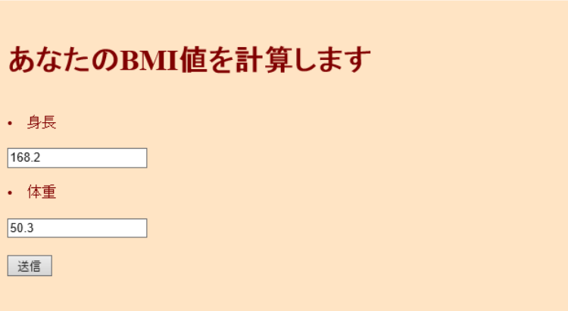

 |  |  |  | 送信ボタン押下後

 | ＢＭＩとは・・・「ＢＭＩの計算方法」と「ＢＭＩの目安」について
 | ＢＭＩの計算方法
 | ＢＭＩ（kg/㎡）＝体重（kg）÷身長（ｍ）÷身長（m）
 | （例）身長１６０ｃｍ、体重６０ｋｇの場合のＢＭＩ
 | ６０（ｋｇ）÷１．６（ｍ）÷１．６（ｍ）＝２３．４（㎏/m2）
 | ＢＭＩの目安
 | やせ | 標準 | 肥満 | 高度肥満
 | 18.5未満 | 18.5～24.9 | 25以上 | 30以上

作成するのに必要な知識

1. | HTMLのform
2. | メソッド
3. | 引数
4. | isset関数
5. | $_POST
6. | 条件分岐
7. | 変数
8. | echo
9. | htmlspecialchars
10.
11.
12.
13.
14.
15.

回答
 | 参考URL
 | http://hmmytori.hateblo.jp/entry/2017/06/02/023406
 | http://blog.e-riverstyle.com/2008/06/bmiphp.html
 | https://kakerunoblog.com/php-bmi-making/

 | ホーム

 | <!DOCTYPE HTML PUBLIC "-//W3C//DTD HTML 4.01 Transitional//EN">

 | <html>
 | <head>
 | <meta http-equiv="Content-Type" content="text/html; charset=UTF-8">
 | <title>BMIの計算</title>
 | </head>

 | <body>
 | <?php
 | $bgcolor = "#ffe4c4";
 | $textcolor = "#80000";
 | ?>

 | <body bgcolor="<?php print $bgcolor; ?>" text="<?php print $textcolor; ?>">

 | <form action="bmikekka.php" method="post">

 | <br>
 | <h1>あなたのBMI値を計算します</h1>
 | <br>
 | <li>身長</li>
 | <br>
 | <input type="text" name="height">
 | <br>
 | <br>
 | <li>体重</li>
 | <br>
 | <input type="text" name="weight">
 | <br>
 | <br>
 | <input type="submit" name="submit" value="送信">
 | <br>

 | </form>
 | </body>
 | </html>

 | 結果

 | <!DOCTYPE HTML PUBLIC "-//W3C//DTD HTML 4.01 Transitional//EN">

 | <html>
 | <head>
 | <meta http-equiv="Content-Type" content="text/html; charset=UTF-8">
 | <title>BMIの計算</title>
 | </head>

 | <body>

 | <?php

 | $submit = $_POST["submit"];
 | $height = $_POST["height"];
 | $weight = $_POST["weight"];

 | if(isset($submit)){

 | $bmi = bmi($height,$weight);

 | echo "<font size=5><br>あなたのBMI値は".bmikekka($bmi)."です<br>";

 | }else{

 | echo "あなたのBMI値を計算します";

 | }

 | if($bmi<18.5){

 | echo "<font size=4.5><br>痩せ気味ですね";

 | }else if($bmi>25){

 | echo "<font size=4.5><br>太り気味ですね";

 | }else{

 | echo "<font size=4.5><br>標準です!このままキープしましょう";

 | }

 | echo "<br><br>";

 | ?>

 | <?php
 | function bmi($height,$weight) {

 | $height = $height / 100;
 | $weight = $weight/ ($height * $height);

 | return $weight;
 | }

 | function bmikekka($str){
 | return htmlspecialchars($str,ENT_QUOTES,"UTF-8");
 | }

 | ?>

 | </body>
 | </html>

お問い合わせフォーム
問題

 | 下記の画像の様なフォームを作成する事

 | 条件：
 |  | エラーチェック処理を自分自身で必要な物を判断し入れること
 |  | エラーがなければ自分自身とユーザー(入力されたメールアドレス)にメールを送る事
 |  | 固定ページで作成する事

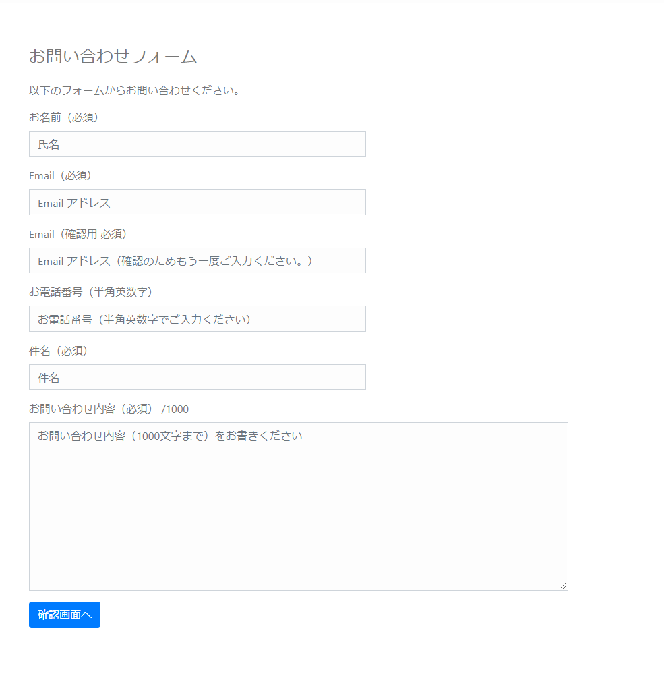

作成するのに必要な知識

1.
2.
3.
4.
5.
6.
7.
8.
9.
10.
11.
12.
13.
14.
15.

回答
 | 壷井君自身で考えること

 | 参考URL
 | https://www.webdesignleaves.com/pr/php/php_contact_form_02.php

お問い合わせフォーム(生徒用)
問題

 | 下記の画像の様なフォームを作成する

 | 条件：
 |  | エラーチェック処理を自分自身で必要な物を判断し入れること
 |  | エラーがなければ自分自身とユーザー(入力されたメールアドレス)にメールを送る事
 |  | 固定ページで作成する事

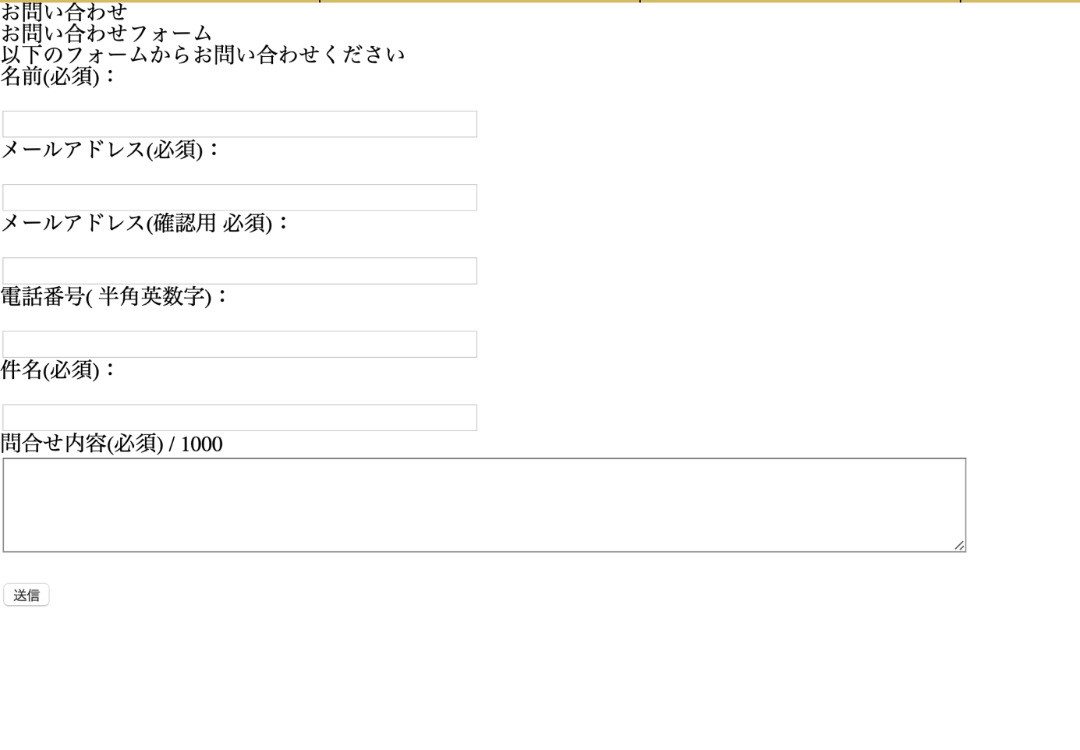

作成するのに必要な知識

1. | form
2. | 条件分岐
3. | メソッド
4. | mb send mail()
5. | $_POST
6. | 条件分岐
7.
8.
9.
10.
11.
12.
13.
14.
15.

回答
 | 壷井君自身で考えること

 | 参考URL
 | https://www.webdesignleaves.com/pr/php/php_contact_form_02.php

お問い合わせフォーム(生徒用)②
問題

 | お問い合わせ画面で入力した値を遷移した画面で表示させる

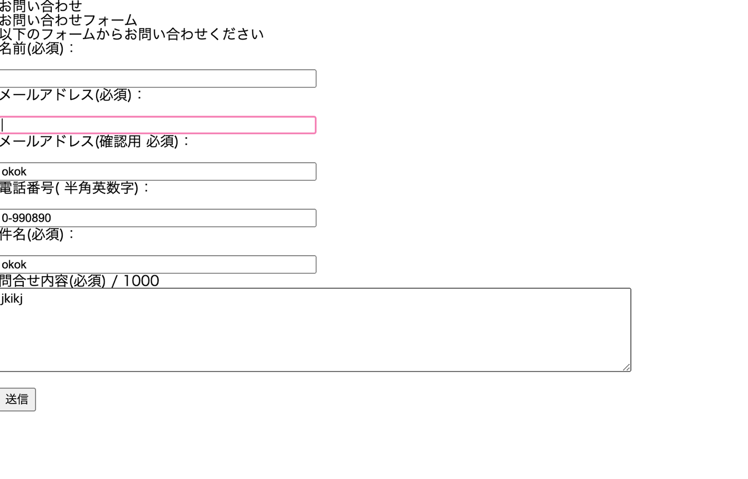

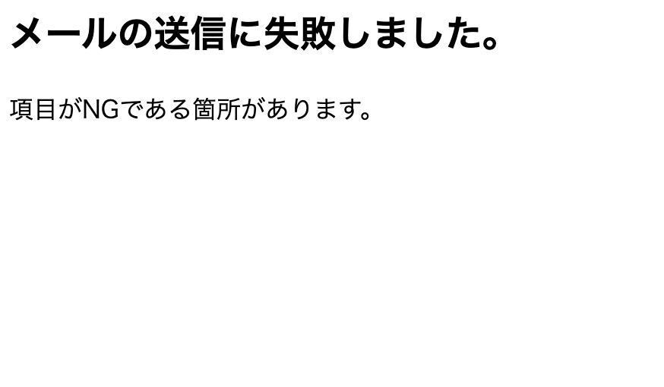

作成するのに必要な知識

1. | form
2. | $_POST
3.
4.
5.
6.
7.
8.
9.
10.
11.
12.
13.
14.
15.

回答

 | ホーム

 | <!DOCTYPE html>
 | <html>
 | <?php get_header(); ?>
 | <head>
 | <meta http-equiv="Content-Type" content="text/html; charset=utf-8" />
 | <h1>お問い合わせ</h1>
 | <h2>お問い合わせフォーム</h2>
 | <p>以下のフォームからお問い合わせください</p>
 | </head>
 | <body>

 | <form action= "http://adsgdfg.wp.xdomain.jp/mail-scucess/" method="post">

 | <p>名前(必須)：</p><br />
 | <input type="text" name="nam" size="50" value="" /><br />

 | <p>メールアドレス(必須)：</p><br />
 | <input type="text" name="mail" size="50" value="" /><br />

 | <p>メールアドレス(確認用 必須)：</p><br />
 | <input type="text" name="mail2" size="50" value="" /><br />

 | <p>電話番号( 半角英数字)：</p><br />
 | <input type="text" name="phone" size="50" value="" /><br />

 | <p>件名(必須)：</p><br />
 | <input type="text" name="title" size="50" value="" /><br />

 | <p> 問合せ内容(必須) / 1000<br />
 | <textarea name="inquiry" maxlength="1000" cols="100" rows="5"></textarea><br />

 | <br />

 | <input type="submit" value="送信" />

 | </form>

 | </body>
 | </html>

 | 結果

 | <!DOCTYPE HTML PUBLIC "-//W3C//DTD HTML 4.01 Transitional//EN">

 | <html>
 | <head>
 | <meta http-equiv="Content-Type" content="text/html; charset=UTF-8">
 | <title>値を出力</title>

 | <html>
 | <head>
 | <meta charset="UTF-8">
 | <title></title>
 | </head>
 | <body>
 | <?php
 | $nam = $_POST['nam'];
 | $phone = $_POST['phone'];
 | $mail = $_POST['mail'];

 | echo ($nam."\n");
 | echo ($phone."\n");
 | echo ($mail."\n");

 | ?>
 | </body>
 | </html>

お問い合わせフォーム(生徒用)③
問題

 | メール関数を使って自分のアドレスにメールを送信する

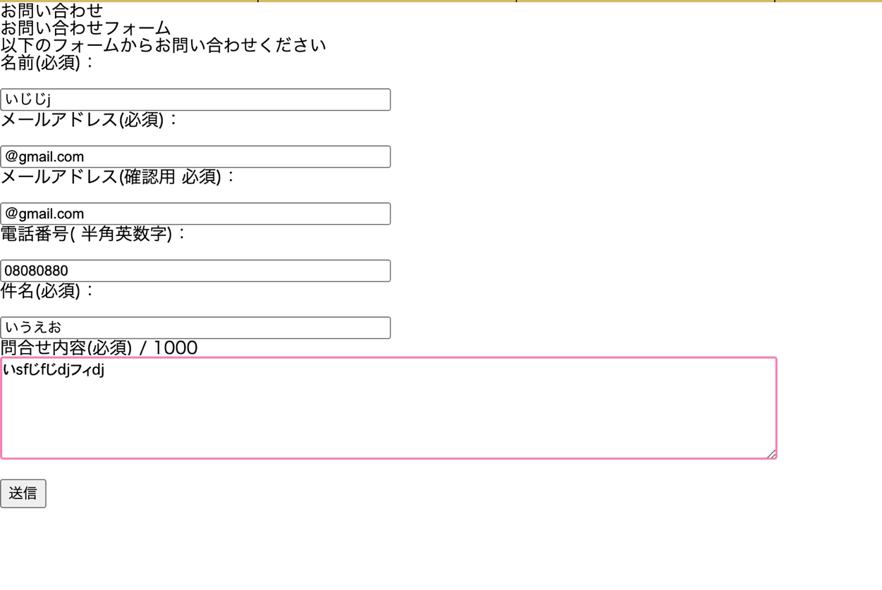

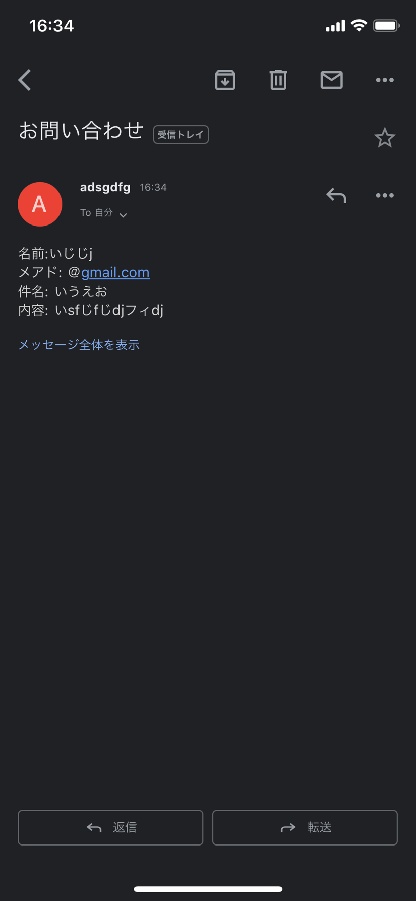



作成するのに必要な知識

1. | form
2. | $_POST
3. | mb_send_mail()
4.
5.
6.
7.
8.
9.
10.
11.
12.
13.
14.
15.

回答

 | ホーム

 | <!DOCTYPE html>
 | <html>
 | <?php get_header(); ?>
 | <head>
 | <meta http-equiv="Content-Type" content="text/html; charset=utf-8" />
 | <h1>お問い合わせ</h1>
 | <h2>お問い合わせフォーム</h2>
 | <p>以下のフォームからお問い合わせください</p>
 | </head>
 | <body>

 | <form action= "http://adsgdfg.wp.xdomain.jp/mail-scucess/" method="post">

 | <p>名前(必須)：</p><br />
 | <input type="text" name="nam" size="50" value="" /><br />

 | <p>メールアドレス(必須)：</p><br />
 | <input type="text" name="mail" size="50" value="" /><br />

 | <p>メールアドレス(確認用 必須)：</p><br />
 | <input type="text" name="mail2" size="50" value="" /><br />

 | <p>電話番号( 半角英数字)：</p><br />
 | <input type="text" name="phone" size="50" value="" /><br />

 | <p>件名(必須)：</p><br />
 | <input type="text" name="title" size="50" value="" /><br />

 | <p> 問合せ内容(必須) / 1000<br />
 | <textarea name="inquiry" maxlength="1000" cols="100" rows="5"></textarea><br />

 | <br />

 | <input type="submit" value="送信" />

 | </form>

 | </body>
 | </html>

 | 結果

 | <!DOCTYPE HTML PUBLIC "-//W3C//DTD HTML 4.01 Transitional//EN">

 | <html>
 | <head>
 | <meta http-equiv="Content-Type" content="text/html; charset=UTF-8">
 | <title>値を出力</title>

 | <html>
 | <head>
 | <meta charset="UTF-8">
 | <title></title>
 | </head>
 | <body>
 | <?php
 | mb_language("Japanese");
 | mb_internal_encoding("UTF-8");

 | $nam = $_POST['nam'];
 | $phone = $_POST['phone'];
 | $mail = $_POST['mail'];
 | $title = $_POST['title'];
 | $inquiry = $_POST['inquiry'];
 | $content = "名前:$nam\nメアド: $mail\n件名: $title\n内容: $inquiry";

 | if(mb_send_mail( 'アドレス名', 'お問い合わせ', $content)){

 |  | echo '<h3>メールを送信しました。</h3>';
 | } else {
 |  | echo '<h3>メールの送信に失敗しました。</h3>';
 | }
 | ?>

掲示板作成問題()
問題
 | 下記の様な掲示板を作成せよ

 | 条件:
 |  | DBでテーブル設計を自分で行う
 |  | 固定ページで作成する事
 |  | 作成した固定ページを開くと先ほど作成したテーブルにあるデータが全て出力されるようにすること

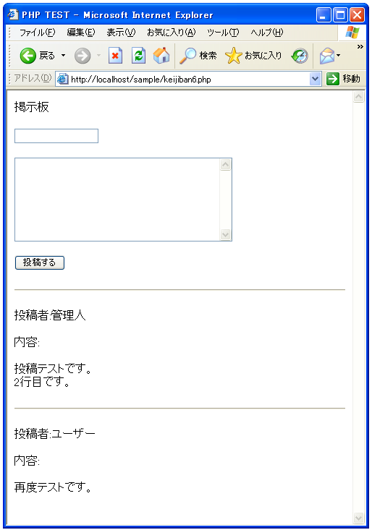

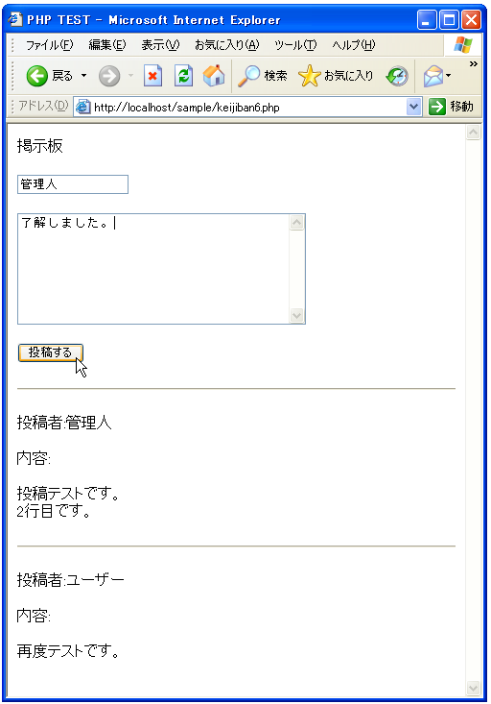

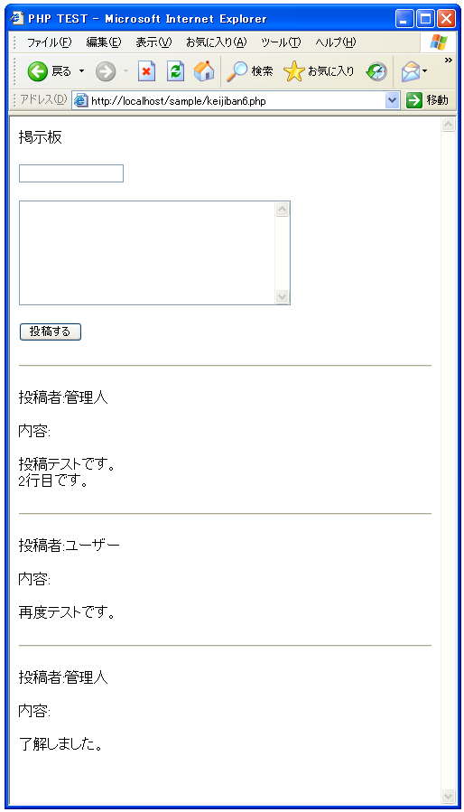

作成するのに必要な知識

1.
2.
3.
4.
5.
6.
7.
8.
9.
10.
11.
12.
13.
14.
15.

回答
 | <html>
 | <head><title>PHP TEST</title></head>
 | <body>

 | <p>掲示板</p>

 | <form method="POST" action="<?php print($_SERVER['PHP_SELF']) ?>">
 | <input type="text" name="personal_name"><br><br>
 | <textarea name="contents" rows="8" cols="40">
 | </textarea><br><br>
 | <input type="submit" name="btn1" value="投稿する">
 | </form>

 | <?php

 | if($_SERVER["REQUEST_METHOD"] == "POST"){
 | writeData();
 | }

 | readData();

 | function readData(){
 | $keijban_file = 'keijiban.txt';

 | $fp = fopen($keijban_file, 'rb');

 | if ($fp){
 | if (flock($fp, LOCK_SH)){
 | while (!feof($fp)) {
 | $buffer = fgets($fp);
 | print($buffer);
 | }

 | flock($fp, LOCK_UN);
 | }else{
 | print('ファイルロックに失敗しました');
 | }
 | }

 | fclose($fp);
 | }

 | function writeData(){
 | $personal_name = $_POST['personal_name'];
 | $contents = $_POST['contents'];
 | $contents = nl2br($contents);

 | $data = "<hr>¥r¥n";
 | $data = $data."<p>投稿者:".$personal_name."</p>¥r¥n";
 | $data = $data."<p>内容:</p>¥r¥n";
 | $data = $data."<p>".$contents."</p>¥r¥n";

 | $keijban_file = 'keijiban.txt';

 | $fp = fopen($keijban_file, 'ab');

 | if ($fp){
 | if (flock($fp, LOCK_EX)){
 | if (fwrite($fp, $data) === FALSE){
 | print('ファイル書き込みに失敗しました');
 | }

 | flock($fp, LOCK_UN);
 | }else{
 | print('ファイルロックに失敗しました');
 | }
 | }

 | fclose($fp);
 | }

 | ?>
 | </body>
 | </html>

電卓問題(生徒用)
問題
 | 下記の様な電卓アプリを作成せよ


 |  | 計算結果送信ボタン押下後



作成するのに必要な知識

1. | HTMLのform
2. | メソッド
3. | 引数
4. | $_POST
5. | 条件分岐
6. | 変数
7. | echoとprint
8.
9.
10.
11.
12.
13.
14.
15.

回答
 | 参考URL

 | https://qiita.com/pezio/items/ba31b0cba33b54c25a82

 | ホーム

 | <!DOCTYPE HTML PUBLIC "-//W3C//DTD HTML 4.01 Transitional//EN">

 | <html>
 | <head>
 | <title>calculator</title>
 | <meta charset="UTF-8">
 | </head>
 | <body>

 | <form action="calc.php" method="post">

 | <p><b>数値1</b></p>
 | <input type="text" name ="num1"><br><br>
 | <p><b>符号</b></p>
 | <input type ="text" name = "r1" value=""><br><br>
 | <p><b>数値2</b></p>
 | <input type="text" name="num2"><br>

 | <input type="submit" value="計算結果を送信">
 | </form>
 | </body>
 | </html>

 | 結果

 | <!DOCTYPE HTML PUBLIC "-//W3C//DTD HTML 4.01 Transitional//EN">

 | <html>
 | <head>
 | <meta http-equiv="Content-Type" content="text/html; charset=UTF-8">
 | <title>簡易電卓</title>

 | <html>
 | <head>
 | <meta charset="UTF-8">
 | <title></title>
 | </head>
 | <body>
 | <?php
 | $num1 = $_POST['num1'];
 | $num2 = $_POST['num2'];

 | $operation = $_POST['r1'];

 | if ($num1 == "") {
 | echo("エラーです。数値1を入力してください。");
 | }
 | else{

 | if ($operation === "+") {
 | $add = $num1 + $num2;
 | echo ("足し算の結果: " . $add);
 | } else if ($operation === "-") {
 | $sub = $num1 - $num2;
 | echo ("引き算の結果: " . $sub);
 | } else if ($operation === "×") {
 | $mul = $num1 * $num2;
 | echo ("掛け算の結果: " . $mul);
 | } else if ($operation === "÷") {
 | if ($num2 == 0) {
 | echo ("0での割り算はできません");
 | } else {
 | $div = $num1 / $num2;
 | echo ("割り算の結果: " . $div);
 | }
 | }
 | }
 | ?>
 | </body>
 | </html>

電卓(生徒用)①
問題
 | 下記の様にフォームタグを使って画面に値を出力する
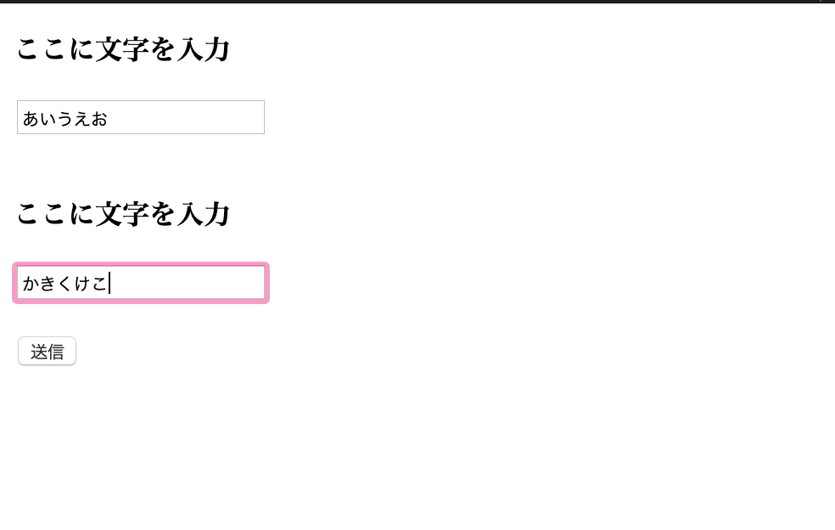

 |  | 計算結果送信ボタン押下後



作成するのに必要な知識

1. | HTMLのform
2. | $_POST
3. | 変数
4. | echo
5.
6.
7.
8.
9.
10.
11.
12.
13.
14.
15.

回答
 | 参考URL

 | https://qiita.com/pezio/items/ba31b0cba33b54c25a82

 | ホーム

 | <!DOCTYPE HTML PUBLIC "-//W3C//DTD HTML 4.01 Transitional//EN">

 | <html>
 | <head>
 | <title>文字を入力</title>
 | <meta charset="UTF-8">
 | </head>
 | <body>

 | <form action="http://adsgdfg.wp.xdomain.jp/calc/" method="post">

 | <p><b>ここに文字を入力</b></p>
 | <input type="text" name ="str1"><br><br>
 | <p><b>ここに文字を入力</b></p>
 | <input type ="text" name = "str2" value=""><br><br>

 | <input type="submit" value="送信">
 | </form>
 | </body>
 | </html>

 | 結果

 | <!DOCTYPE HTML PUBLIC "-//W3C//DTD HTML 4.01 Transitional//EN">

 | <html>
 | <head>
 | <meta http-equiv="Content-Type" content="text/html; charset=UTF-8">
 | <title>値を出力</title>

 | <html>
 | <head>
 | <meta charset="UTF-8">
 | <title></title>
 | </head>
 | <body>
 | <?php
 | $str1 = $_POST['str1'];
 | $str2 = $_POST['str2'];

 | echo ($str1."\n");
 | echo ($str2);

 | ?>
 | </body>
 | </html>

電卓(生徒用)②
問題
 | 下記の様に条件分岐を使って計算した結果を画面に値を出力する



 |  | 計算結果送信ボタン押下後

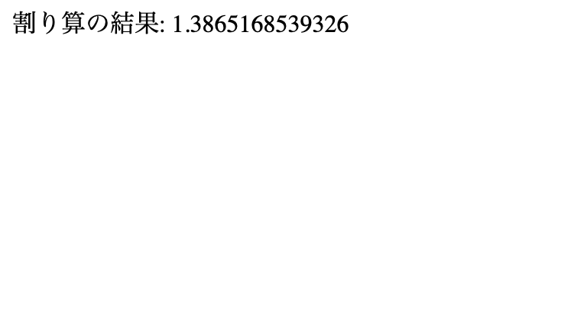

作成するのに必要な知識

1. | HTMLのform
2. | $_POST
3. | 変数
4. | echo
5. | 条件分岐
6.
7.
8.
9.
10.
11.
12.
13.
14.
15.

回答
 | 参考URL

 | https://qiita.com/pezio/items/ba31b0cba33b54c25a82

 | ホーム

 | <!DOCTYPE HTML PUBLIC "-//W3C//DTD HTML 4.01 Transitional//EN">

 | <html>
 | <head>
 | <title>calculator</title>
 | <meta charset="UTF-8">
 | </head>
 | <body>

 | <form action="calc.php" method="post">

 | <p><b>数値1</b></p>
 | <input type="text" name ="num1"><br><br>
 | <p><b>符号</b></p>
 | <input type ="text" name = "r1" value=""><br><br>
 | <p><b>数値2</b></p>
 | <input type="text" name="num2"><br>

 | <input type="submit" value="計算結果を送信">
 | </form>
 | </body>
 | </html>

 | 結果

 | <!DOCTYPE HTML PUBLIC "-//W3C//DTD HTML 4.01 Transitional//EN">

 | <html>
 | <head>
 | <meta http-equiv="Content-Type" content="text/html; charset=UTF-8">
 | <title>簡易電卓</title>

 | <html>
 | <head>
 | <meta charset="UTF-8">
 | <title></title>
 | </head>
 | <body>
 | <?php
 | $num1 = $_POST['num1'];
 | $num2 = $_POST['num2'];

 | $operation = $_POST['r1'];

 | if ($operation === "+") {
 | $add = $num1 + $num2;
 | echo ("足し算の結果: " . $add);
 | } else if ($operation === "-") {
 | $sub = $num1 - $num2;
 | echo ("引き算の結果: " . $sub);
 | } else if ($operation === "×") {
 | $mul = $num1 * $num2;
 | echo ("掛け算の結果: " . $mul);
 | } else if ($operation === "÷") {
 | $div = $num1 / $num2;
 | echo ("割り算の結果: " . $div);
 | }
 | ?>
 | </body>
 | </html>

電卓(生徒用)③
問題
 | 空白があって計算できない場合のエラー画面をを出力する。



 |  | 計算結果送信ボタン押下後



作成するのに必要な知識

1. | HTMLのform
2. | $_POST
3. | 変数
4. | echo
5. | 条件分岐
6.
7.
8.
9.
10.
11.
12.
13.
14.
15.

回答
 | 参考URL

 | https://qiita.com/pezio/items/ba31b0cba33b54c25a82

 | ホーム

 | <!DOCTYPE HTML PUBLIC "-//W3C//DTD HTML 4.01 Transitional//EN">

 | <html>
 | <head>
 | <title>calculator</title>
 | <meta charset="UTF-8">
 | </head>
 | <body>

 | <form action="calc.php" method="post">

 | <p><b>数値1</b></p>
 | <input type="text" name ="num1"><br><br>
 | <p><b>符号</b></p>
 | <input type ="text" name = "r1" value=""><br><br>
 | <p><b>数値2</b></p>
 | <input type="text" name="num2"><br>

 | <input type="submit" value="計算結果を送信">
 | </form>
 | </body>
 | </html>

 | 結果

 | <!DOCTYPE HTML PUBLIC "-//W3C//DTD HTML 4.01 Transitional//EN">

 | <html>
 | <head>
 | <meta http-equiv="Content-Type" content="text/html; charset=UTF-8">
 | <title>簡易電卓</title>

 | <html>
 | <head>
 | <meta charset="UTF-8">
 | <title></title>
 | </head>
 | <body>
 | <?php
 | $num1 = $_POST['num1'];
 | $num2 = $_POST['num2'];

 | $operation = $_POST['r1'];

 | if ($num1 == "" || $num2 == "" || $operation == "") {
 | echo("エラーです。値を入力してください。");
 | }

 | else{

 | if ($operation === "+") {
 | $add = $num1 + $num2;
 | echo ("足し算の結果: " . $add);
 | }
 | else if ($operation === "-") {
 | $sub = $num1 - $num2;
 | echo ("引き算の結果: " . $sub);
 | }
 | else if ($operation === "×") {
 | $mul = $num1 * $num2;
 | echo ("掛け算の結果: " . $mul);
 | }
 | else if ($operation === "÷") {
 | if ($num2 == 0) {
 | echo ("0での割り算はできません");
 | }
 | else {
 | $div = $num1 / $num2;
 | echo ("割り算の結果: " . $div);
 | }

 | }

 | else {
 | echo ("符号がおかしい為、計算できません。 " );
 | }
 | }

 | ?>
 | </body>
 | </html>

電卓(生徒用)④
問題
 | メソッドやswitch-caseを使ってリファクタリングする

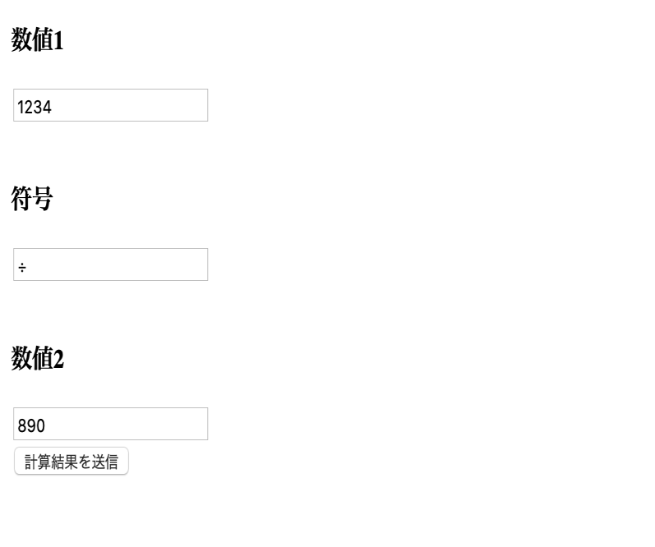

 |  | 計算結果送信ボタン押下後

作成するのに必要な知識

1. | HTMLのform
2. | $_POST
3. | 変数
4. | echo
5. | 条件分岐
6.
7.
8.
9.
10.
11.
12.
13.
14.
15.

回答
 | 参考URL

 | https://qiita.com/pezio/items/ba31b0cba33b54c25a82

 | ホーム

 | <!DOCTYPE HTML PUBLIC "-//W3C//DTD HTML 4.01 Transitional//EN">

 | <html>
 | <head>
 | <title>calculator</title>
 | <meta charset="UTF-8">
 | </head>
 | <body>

 | <form action="calc.php" method="post">

 | <p><b>数値1</b></p>
 | <input type="text" name ="num1"><br><br>
 | <p><b>符号</b></p>
 | <input type ="text" name = "r1" value=""><br><br>
 | <p><b>数値2</b></p>
 | <input type="text" name="num2"><br>

 | <input type="submit" value="計算結果を送信">
 | </form>
 | </body>
 | </html>

 | 結果

 | <!DOCTYPE HTML PUBLIC "-//W3C//DTD HTML 4.01 Transitional//EN">

 | <html>
 | <head>
 | <meta http-equiv="Content-Type" content="text/html; charset=UTF-8">
 | <title>簡易電卓</title>

 | <html>
 | <head>
 | <meta charset="UTF-8">
 | <title></title>
 | </head>
 | <body>
 | <?php
 | $num1 = $_POST['num1'];
 | $num2 = $_POST['num2'];

 | $operation = $_POST['r1'];

 | if ($operation === "+") {
 | $add = $num1 + $num2;
 | echo ("足し算の結果: " . $add);
 | } else if ($operation === "-") {
 | $sub = $num1 - $num2;
 | echo ("引き算の結果: " . $sub);
 | } else if ($operation === "×") {
 | $mul = $num1 * $num2;
 | echo ("掛け算の結果: " . $mul);
 | } else if ($operation === "÷") {
 | $div = $num1 / $num2;
 | echo ("割り算の結果: " . $div);
 | }
 | ?>
 | </body>
 | </html>

0830
ユーザ一覧
名前
ユーザー名
メールアドレス
パスワード
ワード
野口拓哉
追加
noguti20
xyz789
noguti20@example.com
ユーザ一覧
名前
ユーザー名
メールアドレス
パスワード
ワード
ユーザ名: 田中太郎
アカウント名:tanaka20
メールアドレス:tanaka20@example.com
パスワード: abc123
ユーザ名: 鈴木裕貴
アカウント名:suzuki20
メールアドレス:suzuki20@example.com
パスワード: def123
ユーザ名: 木村千秋
アカウント名:kimura20
メールアドレスkimura20@example.com
パスワード: ghi123
ユーザ名: 野口拓哉
アカウント名:noguti20
メールアドレス: noguti20@example.com
パスワード: xyz789
追加

この辺りに更新機のを追加する。
デザインはお任せします。
更新する項目は
ユーザー名
アカウント名
メールアドレス、
パスワード
更新ボタン

宿題問題0823
phpの問題 8/23

1 | 以下の文字を出力するコードを作成しなさい。(for文を使用)

 | こんにちは。 | 1回目
 | こんにちは。 | 2回目
 | こんにちは。 | 3回目
 | こんにちは。 | 4回目
 | こんにちは。 | 5回目
 | こんにちは。 | 6回目
 | こんにちは。 | 7回目
 | こんにちは。 | 8回目
 | こんにちは。 | 9回目
 | こんにちは。 | 10回目

2 | 1から10を足した合計値を表示するコードを作成してください。(for文を使用)
 | ※ 画面には「55」が表示される

3 | 問題2のコードを使って8回目で処理を途中で終了するコードを作成してください。
 | ※ 画面には「28」が表示される

4 | 九九の4の段と7の段を表示するメソッドを作成しなさい。
 | 何の段(1〜9 )であるかを引数とします。

 | ※ 画面には以下のように表示する
 | 4の段: 4| 8| 12| 16| 20| 24| 28| 32| 36|
 | 7の段: 7| 14| 21| 28| 35| 42| 49| 56| 63|

5 | 下記のような九九表を作成してください。

 | 1| 2| 3| 4| 5| 6| 7| 8| 9|
 | 2| 4| 6| 8| 10| 12| 14| 16| 18|
 | 3| 6| 9| 12| 15| 18| 21| 24| 27|
 | 4| 8| 12| 16| 20| 24| 28| 32| 36|
 | 5| 10| 15| 20| 25| 30| 35| 40| 45|
 | 6| 12| 18| 24| 30| 36| 42| 48| 54|
 | 7| 14| 21| 28| 35| 42| 49| 56| 63|
 | 8| 16| 24| 32| 40| 48| 56| 64| 72|
 | 9| 18| 27| 36| 45| 54| 63| 72| 81|

6 | 下記のようなピラミッドを表示するコードを作成してください。(for文を使用)

 | ＊
 | ＊＊
 | ＊＊＊
 | ＊＊＊＊
 | ＊＊＊＊＊
 | ＊＊＊＊＊＊
 | ＊＊＊＊＊＊＊

7 | 8/16に作成した画面に更新機能を追加してください。

ユーザ一覧
名前
ユーザー名
メールアドレス
パスワード
ワード
野口拓哉
追加
noguti20
xyz789
noguti20@example.com
ユーザ一覧
名前
ユーザー名
メールアドレス
パスワード
ワード
ユーザ名: 田中太郎
アカウント名:tanaka20
メールアドレス:tanaka20@example.com
パスワード: abc123
ユーザ名: 鈴木裕貴
アカウント名:suzuki20
メールアドレス:suzuki20@example.com
パスワード: def123
ユーザ名: 木村千秋
アカウント名:kimura20
メールアドレスkimura20@example.com
パスワード: ghi123
ユーザ名: 野口拓哉
アカウント名:noguti20
メールアドレス: noguti20@example.com
パスワード: xyz789
追加

この辺りに更新機のを追加する。
デザインはお任せします。
更新する項目は
ユーザー名
アカウント名
メールアドレス、
パスワード
更新ボタン

宿題回答0823
phpの問題 8/23

1 | 以下の文字を出力するコードを作成しなさい。(for文を使用)

 | <?php

 | for ($i = 1; $i <= 10; $i++) {
 | echo "こんにちは。".$i."回目";
 | echo "<br>";
 | }

 | ?>

2 | 1から10を足した合計値を表示するコードを作成してください。(for文を使用)
 | ※ 画面には「55」が表示される

 | <?php

 | $sum = 0;

 | for ($i = 1; $i <= 10; $i++) {

 | $sum = $sum + $i;
 | }

 | echo $sum;

 | ?>

3 | 問題2のコードを使って8回目で処理を途中で終了するコードを作成してください。
 | ※ 画面には「28」が表示される

 | <?php

 | $sum = 0;

 | for ($i = 1; $i <= 10; $i++) {

 | if($i == 8) {

 | break;
 | }
 | $sum = $sum + $i;
 | }

 | echo $sum;

 | ?>

4 | 九九の4の段と7の段を表示するメソッドを作成しなさい。
 | 何の段(1〜9 )であるかを引数とします。
 | ※ 画面には以下のように表示する
 | 4の段: 4| 8| 12| 16| 20| 24| 28| 32| 36|
 | 7の段: 7| 14| 21| 28| 35| 42| 49| 56| 63|

 | <?php

 | echo "4の段: ";
 | MultiTable(4);
 | echo "<br>";
 | echo "7の段: ";
 | MultiTable(7);

 | function MultiTable($Step) {

 | for ($i = 1; $i <= 9; $i++) {

 | echo $Step * $i;
 | echo "| ";
 | }
 | }

 | ?>

5 | 下記のような九九表を作成してください。

 | 1| 2| 3| 4| 5| 6| 7| 8| 9|
 | 2| 4| 6| 8| 10| 12| 14| 16| 18|
 | 3| 6| 9| 12| 15| 18| 21| 24| 27|
 | 4| 8| 12| 16| 20| 24| 28| 32| 36|
 | 5| 10| 15| 20| 25| 30| 35| 40| 45|
 | 6| 12| 18| 24| 30| 36| 42| 48| 54|
 | 7| 14| 21| 28| 35| 42| 49| 56| 63|
 | 8| 16| 24| 32| 40| 48| 56| 64| 72|
 | 9| 18| 27| 36| 45| 54| 63| 72| 81|

 | <?php

 | for ($i = 1; $i <= 9; $i++) {

 | for($j = 1; $j <= 9; $j++) {

 | echo $i * $j;
 | echo "| ";

 | }
 | echo "<br>";
 | }

 | ?>

6 | 下記のようなピラミッドを表示するコードを作成してください。(for文を使用)

 | ＊
 | ＊＊
 | ＊＊＊
 | ＊＊＊＊
 | ＊＊＊＊＊
 | ＊＊＊＊＊＊
 | ＊＊＊＊＊＊＊

 | <?php

 | for ($i = 1; $i <= 7; $i++) {

 | for($j = 1; $j <= $i; $j++) {

 | echo "＊";

 | }
 | echo "<br>";
 | }

 | ?>

7 | 8/16に作成した画面に更新機能を追加してください。

ユーザ一覧
名前
ユーザー名
メールアドレス
パスワード
ワード
野口拓哉
追加
noguti20
xyz789
noguti20@example.com
ユーザ一覧
名前
ユーザー名
メールアドレス
パスワード
ワード
ユーザ名: 田中太郎
アカウント名:tanaka20
メールアドレス:tanaka20@example.com
パスワード: abc123
ユーザ名: 鈴木裕貴
アカウント名:suzuki20
メールアドレス:suzuki20@example.com
パスワード: def123
ユーザ名: 木村千秋
アカウント名:kimura20
メールアドレスkimura20@example.com
パスワード: ghi123
ユーザ名: 野口拓哉
アカウント名:noguti20
メールアドレス: noguti20@example.com
パスワード: xyz789
追加

この辺りに更新機のを追加する。
デザインはお任せします。
更新する項目は
ユーザー名
アカウント名
メールアドレス、
パスワード
更新ボタン

 | <form action="" method="post">
 | <h1>ユーザー一覧</h1>
 | <h1>名前：</h1>
 | <input type="text" name="aaa">

 | <?php if($_POST["aaa"] === '') {
 | echo "入力してください";
 | }
 | ?>

 | <h1>ユーザー名：</h1>
 | <input type="text" name="bbb">
 | <?php if($_POST["bbb"] === '') {
 | echo "入力してください";
 | }
 | ?>
 | <h1>メールアドレス：</h1>
 | <input type="text" name="ccc">
 | <?php if($_POST["ccc"] === '') {
 | echo "入力してください";
 | }
 | ?>
 | <h1>パスワード：</h1>
 | <input type="text" name="ddd">
 | <?php if($_POST["ddd"] === '') {
 | echo "入力してください";
 | }
 | ?>
 | <input type="submit" value="送信する">
 | </form>

 | <form action="" method="post" style="float: right;">
 | <h1> ユーザー情報更新</h1>
 | <h1>ID：</h1>
 | <input type="text" name="id_up">

 | <h1>名前：</h1>
 | <input type="text" name="name_up">

 | <h1>ユーザー名：</h1>
 | <input type="text" name="user_up">

 | <h1>メールアドレス：</h1>
 | <input type="text" name="mail_up">

 | <h1>パスワード：</h1>
 | <input type="text" name="pass_up">

 | <input type="submit" value="更新">
 | </form>

 | <?php

 | $name = $_POST["aaa"];
 | $user = $_POST["bbb"];
 | $email = $_POST["ccc"];
 | $pass = $_POST["ddd"];

 | idを受け取る変数 = $_POST["id_up"];
 | 名前を受け取る変数 = $_POST["name_up"];
 | ユーザー名を受け取る変数 = $_POST["user_up"];
 | メールアドレスを受け取る変数 = $_POST["mail_up"];
 | パスワードを受け取る変数 = $_POST["pass_up"];

 | if ($name !== '' && $user !== '' && $email !== '' && $pass !== ''){
 | $xx = $wpdb->insert('userskuri',array('名前'=>$name,'ユーザー名'=>$user,'メールアドレス'=>$email,'パスワード'=>$pass
 | ),array('%s','%s'));//空でなかったら、名前、ユーザー名、アドレス、パスワードを入れます
 | }

 | if (idを受け取る変数 !== '' && 名前を受け取る変数 !== '' && ユーザー名を受け取る変数 !== '' && メールアドレスを受け取る変数 !== '' && パスワードを受け取る変数 !== ''){
 | $wpdb->update(
 | 'テーブル名',
 | array(
 | '名前'=> 名前を受け取る変数,
 | 'ユーザー名'=>ユーザー名を受け取る変数,
 | 'メールアドレス'=>メールアドレスを受け取る変数,
 | 'パスワード'=>パスワードを受け取る変数
 | ),
 | array( 'ID' =>idを受け取る変数 ),
 | array(
 | '%s',
 | '%s',
 | '%s',
 | '%s'
 | ),
 | array('%d'));
 | }

 | $res = $wpdb->get_results("SELECT * FROM userskuri");

 | foreach ($res as $value) {
 | echo '<p>'.'ID'.$value->id;
 | echo '<br>';

 | echo '名前'.$value->名前;
 | echo '<br>';

 | echo 'ユーザー名'.$value->ユーザー名;
 | echo '<br>';

 | echo 'メールアドレス'.$value->メールアドレス;
 | echo '<br>';

 | echo 'パスワード'.$value->パスワード;
 | echo '<br>'.'</p>';
 | }

 | ?>

掲示板_削除
問題
 | 投稿した内容を削除する

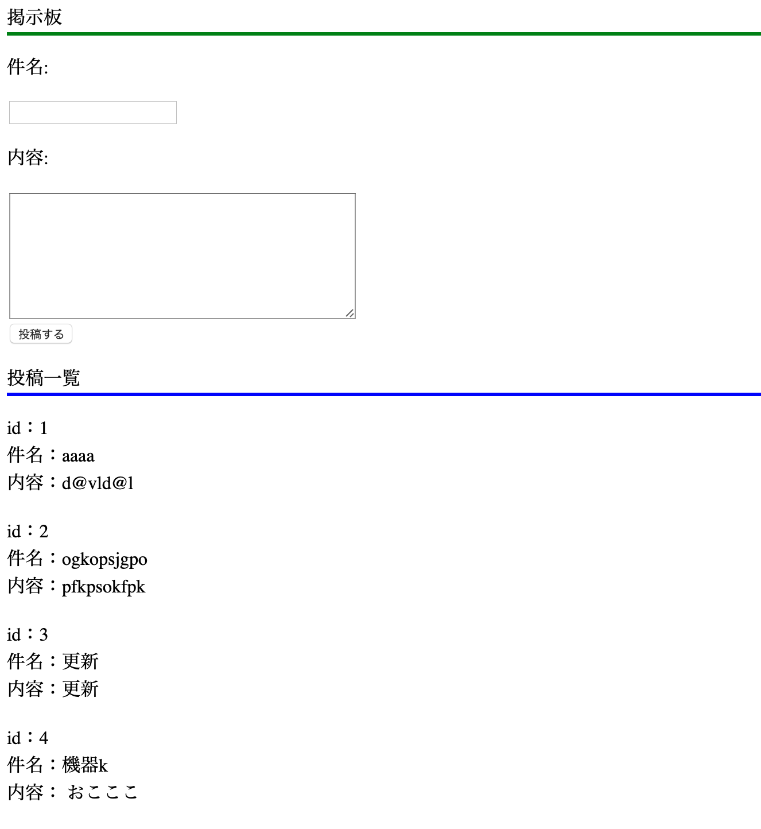

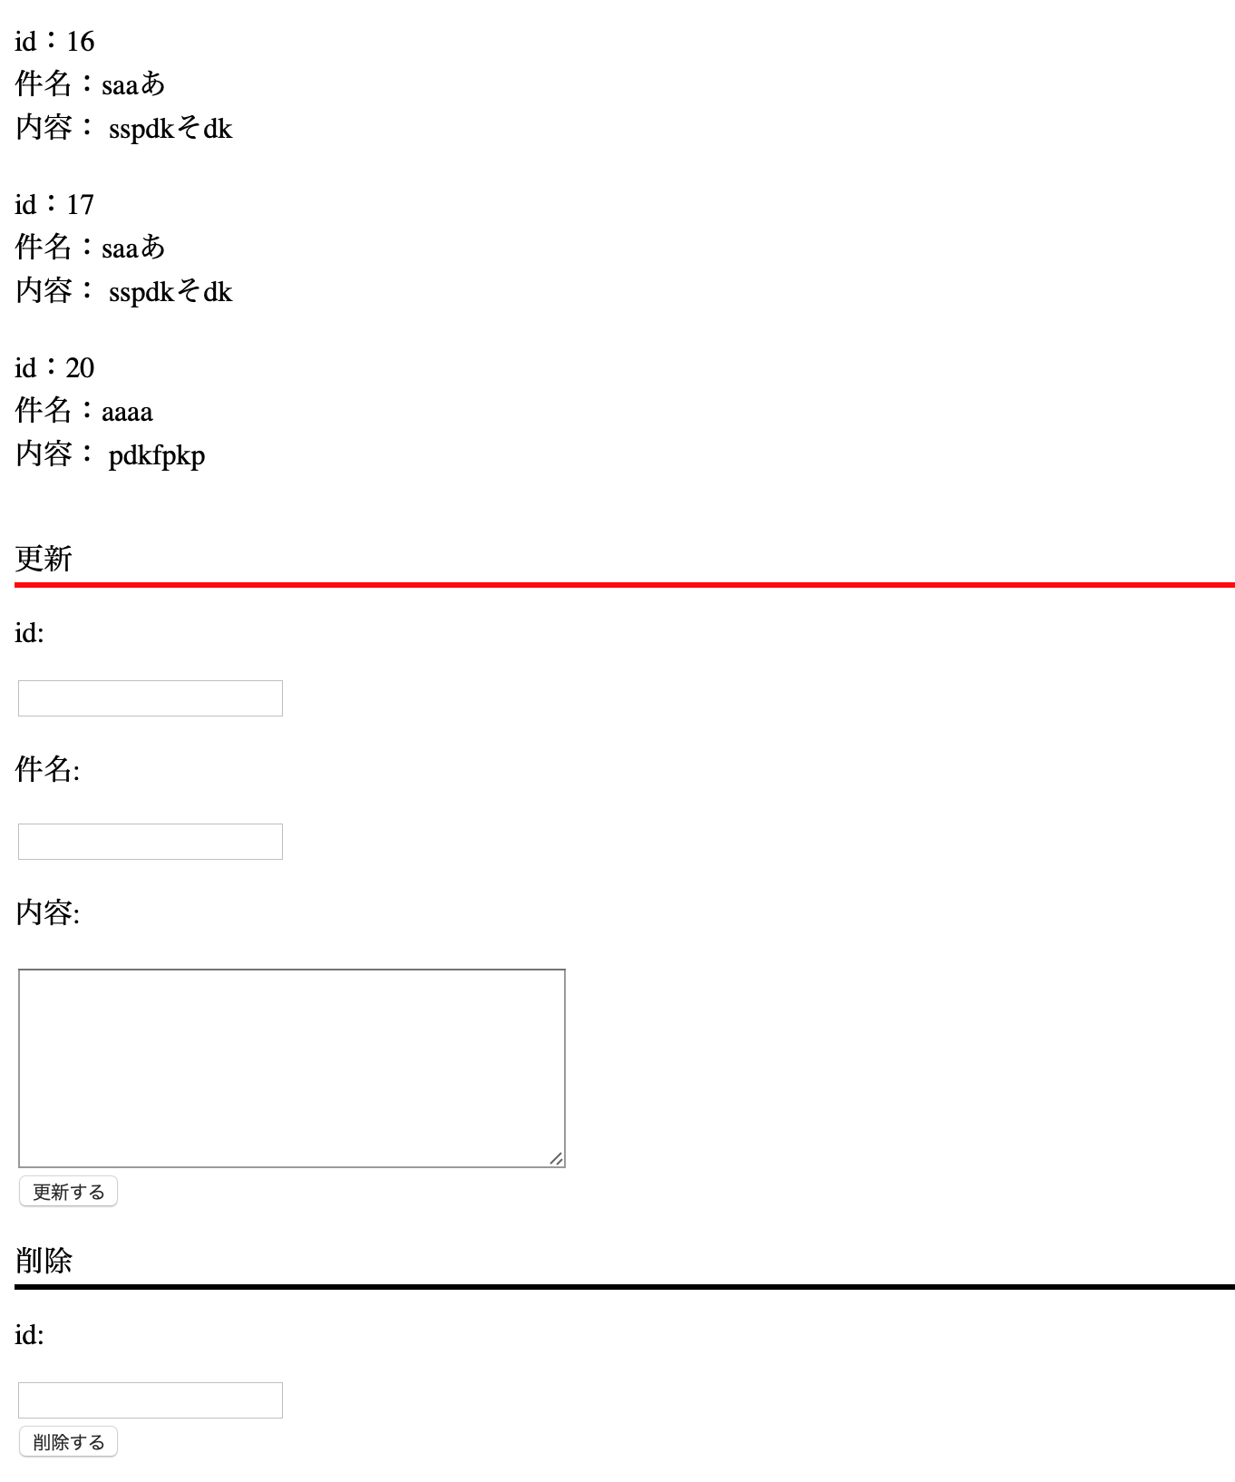
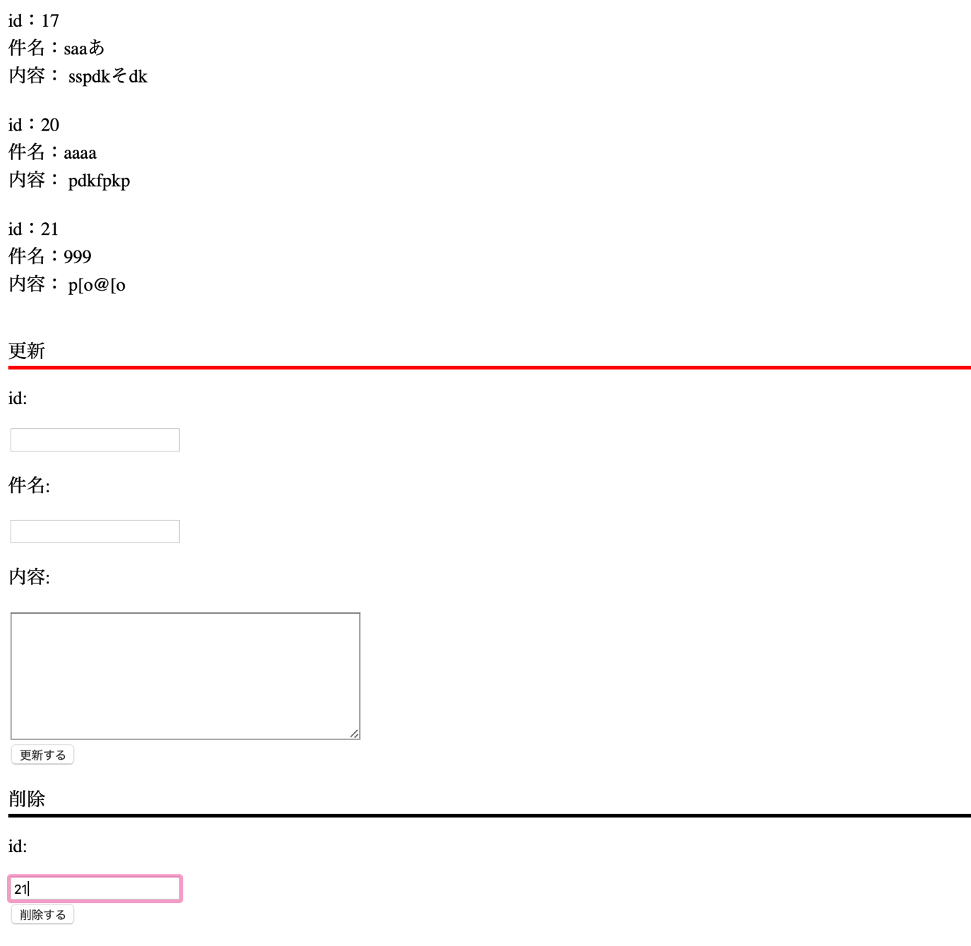

作成するのに必要な知識

1. | delete文
 | 参考URL: | https://wpdocs.osdn.jp/関数リファレンス/wpdb_Class
2.
3.
4.
5.
6.
7.
8.
9.
10.
11.
12.
13.
14.
15.

回答

 | <html>
 | <head><title>PHP TEST</title></head>
 | <body>

 | <p style="border-bottom: solid;border-bottom-color: green;">掲示板</p>

 | <form action="" method="post">
 | <p>件名:</p>
 | <input type="text" name="subject">
 | <p>内容:</p>
 | <textarea name="contents" rows="8" cols="40">
 | </textarea><br>
 | <input type="submit" name="btn1" value="投稿する"/>
 | </form>
 | <p style="border-bottom: solid;border-bottom-color: blue;">投稿一覧</p>

 | </body>
 | </html>

 | <?php

 | $id_up = $_POST["id_up"];
 | $subject_up = $_POST["subject_up"];
 | $contents_up = $_POST["contents_up"];

 | //追加コード
 | $id_dlt = $_POST["id_dlt"];

 | $subject = $_POST["subject"];
 | $contents = $_POST["contents"];

 | if ($subject != "" && $contents != "") {
 | $wpdb->insert(
 | 'テーブル名',
 | array(
 | '件名' => $subject,
 | '内容' => $contents),
 | array(
 | '%s',
 | '%s'));
 | }

 | if ($subject_up != "" && $contents_up != "" && $id_up != "") {
 | $wpdb->update(
 | テーブル名,
 | array(
 | '件名'=> $subject_up,
 | '内容'=> $contents_up),
 | array('id' => $id_up),
 | array(
 | '%s',
 | '%s'),
 | array('%d'));
 | }

 | // 追加コード
 | if ($id_dlt != "") {
 | $wpdb->delete(
 | テーブル名,
 | array('id' => $id_dlt),
 | array('%d'));
 | }

 | $results = $wpdb->get_results("SELECT id, 件名, 内容 FROM テーブル名");

 | foreach ($results as $row) {

 | echo "id：".$row->id;
 | echo '<br>';
 | echo "件名：".$row->件名;
 | echo '<br>';
 | echo "内容：".$row->内容;
 | echo '<br>';
 | echo '<br>';
 | }

 | ?>

 | <p style="border-bottom: solid;border-bottom-color: red;">更新</p>

 | <form action="" method="post">
 | <p>id:</p>
 | <input type="text" name="id_up">
 | <p>件名:</p>
 | <input type="text" name="subject_up">
 | <p>内容:</p>
 | <textarea name="contents_up" rows="8" cols="40">
 | </textarea><br>
 | <input type="submit" name="btn2" value="更新する"/>
 | </form>

 | // 追加コード
 | <p style="border-bottom: solid;border-bottom-color: black;">削除</p>

 | <form action="" method="post">
 | <p>id:</p>
 | <input type="text" name="id_dlt"><br>
 | <input type="submit" name="btn3" value="削除する"/>
 | </form>

お問い合わせ画面作成
問題

 | お問い合わせ画面で送信した際に複数送信を行う。
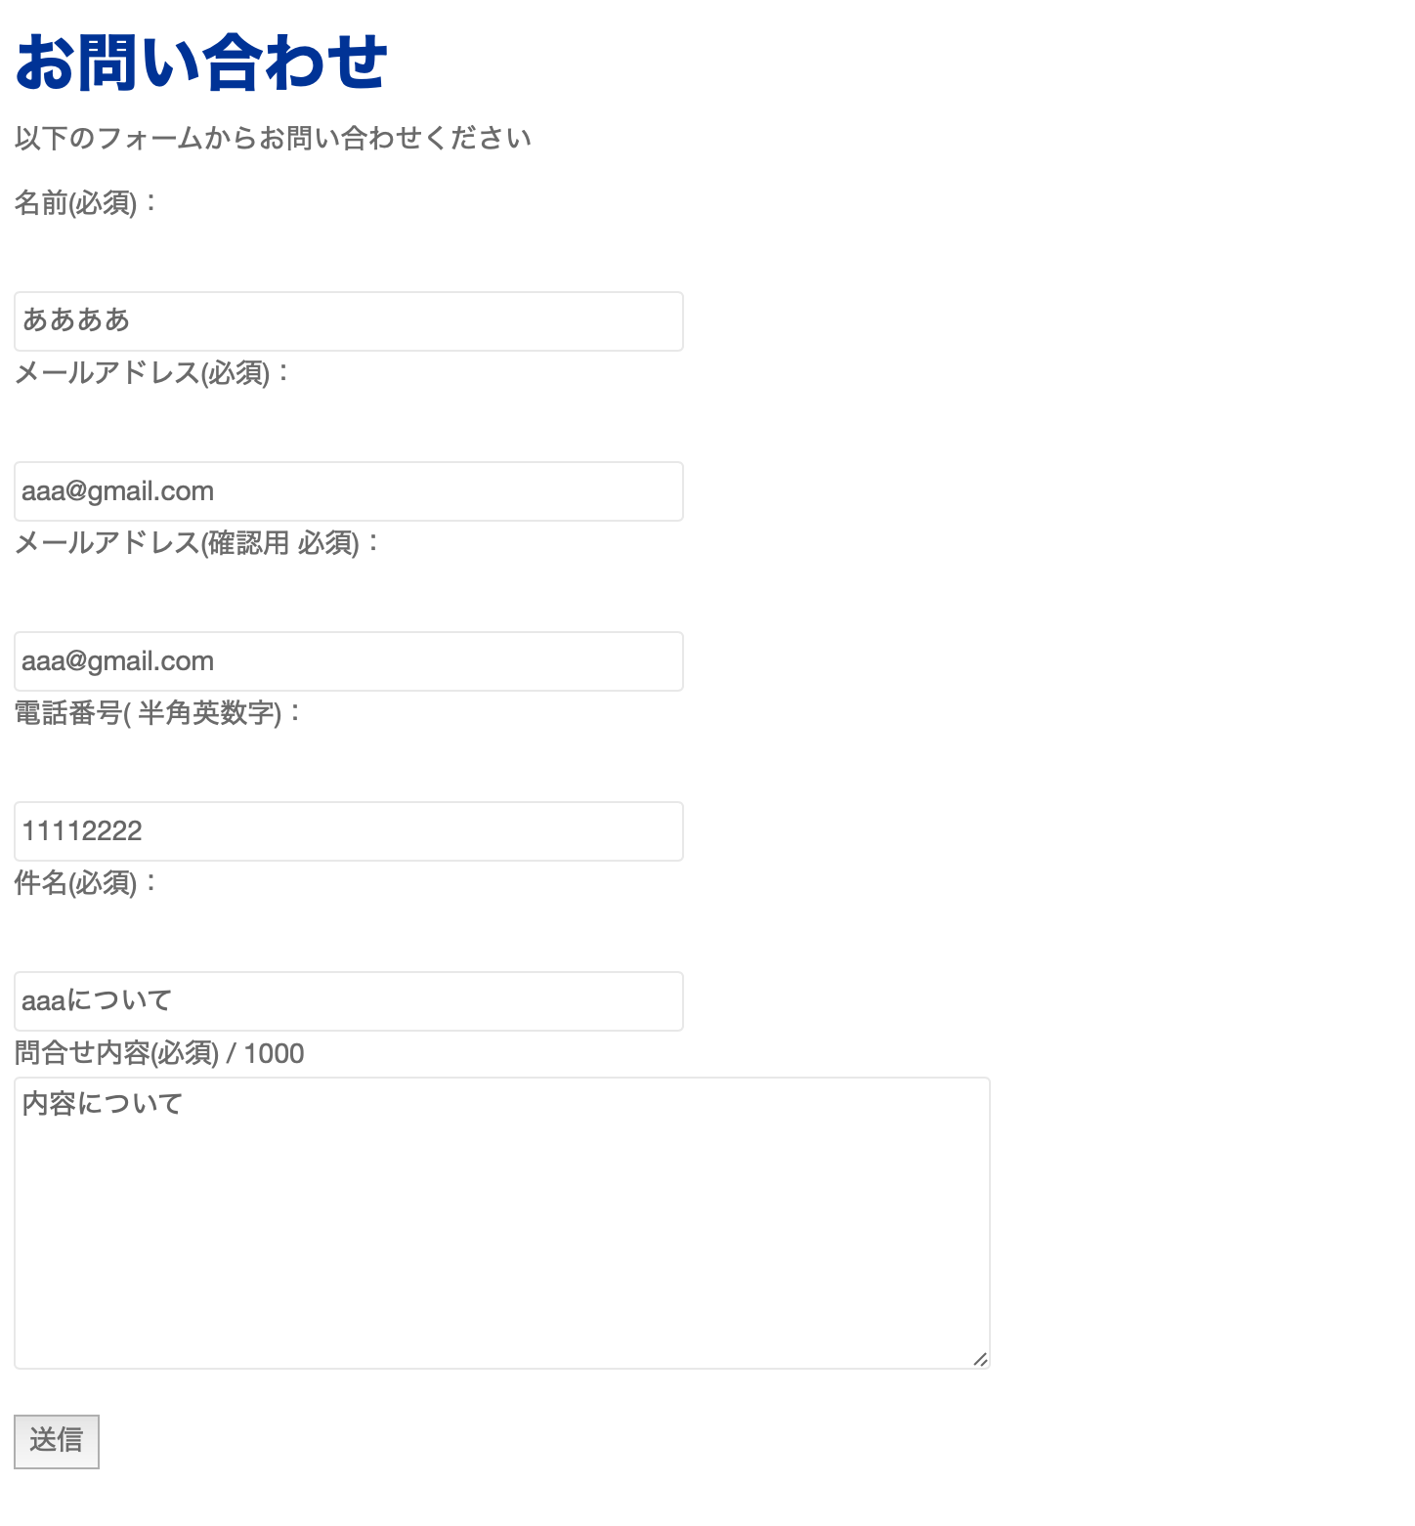



作成するのに必要な知識

1.
2.
3.
4.
5.
6.
7.
8.
9.
10.
11.
12.
13.
14.
15.

回答

 | page-contact.php

 | <!DOCTYPE html>
 | <html>
 | <?php get_header(); ?>

 | <head>
 | <meta http-equiv="Content-Type" content="text/html; charset=utf-8" />

 | <h1>お問い合わせ</h1>
 | <p>以下のフォームからお問い合わせください</p>
 | </head>
 | <body>

 | <form action= "http://xd117075.wp.xdomain.jp/mail-send/" method="post">

 | <p>名前(必須)：</p><br />
 | <input type="text" name="nam" size="50" placeholder="氏名" value="" /><br />

 | <p>メールアドレス(必須)：</p><br />
 | <input type="text" name="mail" size="50" placeholder="example@example.com" value="" /><br />

 | <p>メールアドレス(確認用 必須)：</p><br />
 | <input type="text" name="mail2" size="50" placeholder="example@example.com" value="" /><br />

 | <p>電話番号( 半角英数字)：</p><br />
 | <input type="text" name="phone" size="50" placeholder="0001112222" value="" /><br />

 | <p>件名(必須)：</p><br />
 | <input type="text" name="title" size="50" placeholder="営業日について" value="" /><br />

 | <p> 問合せ内容(必須) / 1000<br />
 | <textarea name="inquiry" placeholder="内容を入力" maxlength="500" cols="10" rows="5" style="width:500px; height:150px;"></textarea><br />

 | <br >

 | <input type="submit" value="送信" />

 | </form>

 | </body>
 | </html>

 | page-mail-send.php

 | <?php
 | mb_language("Japanese");
 | mb_internal_encoding("UTF-8");

 | $nam = $_POST['nam'];
 | $phone = $_POST['phone'];
 | $mail = $_POST['mail'];
 | $mail2 = $_POST['mail2'];
 | $title = $_POST['title'];
 | $inquiry = $_POST['inquiry'];
 | $content = "名前:$nam\nメアド: $mail\n件名: $title\n内容: $inquiry";
 | $to = "$mail,自分のメールアドレス";

 | if(errCheck( $nam, $mail, $mail2, $phone, $title, $inquiry)) {

 | mb_send_mail($to, 'お問い合わせ', $content);
 | echo "<h2>メールを送信しました。"
 | ."すぐに入力したアドレスにメールが届きます。</h2>";

 | }else {

 | echo "<h2>メールの送信に失敗しました。</h2>";
 | echo "<p>項目がNGである箇所があります。</p>";

 | }

 | function errCheck( $name_c,$mail_c, $mail2_c, $phone_c, $title_c, $inquiry_c) {

 | $pattern = '/@/';

 | if (preg_match( $pattern, $mail_c)){

 | if($name_c == ""){
 | return false;
 | }
 | if($phone_c == "") {
 | return false;
 | }
 | if($mail_c != $mail2_c ) {
 | return false;
 | }
 | if($title_c == "") {
 | return false;
 | }
 | if($inquiry_c == "") {
 | return false;
 | }

 | return true;
 | }
 | return false;
 | }
 | ?>

宿題問題0830
phpの問題 8/30

1 | 10を8で割った時の余りを表示するコードを作成しなさい。

2 | 変数fruitsの中に以下の値によって条件分岐するコードを作成してください。
 | リンゴの場合、「リンゴです。」
 | ぶどうの場合、「ぶどうです。」
 | パイナップルの場合、「パイナップルです。」
 | イチゴの場合、「イチゴです。」
 | それ以外の場合、「その果物名は対象外です。」

3 | 変数 x、y にそれぞれ数値を入力し、x が y より大きい場合に、「xはyより大きい。」
 | yが x より大きい場合に、「yはxより大きい。」という文を表示するプログラムを作成しなさい。
 | ＊xとyを引数としてxとyを比較するメソッドを作成すること

4 | 変数 x、y に任意の数値を代入し、x の値を y に、y の値を x に入れ替えて x と y の値を表示するプログラムを作成しなさい。

5 | 九九、6の段（ 6 ～ 54の 6 の倍数）を表示するプログラムを作成しなさい。

 | 6| 12| 18| 24| 30| 36| 42| 48| 54|

6 | 「こんにちは。」と表示するコードを作成しなさい。

7 | 8月の日にちからその日の曜日を表示するコードを作成しなさい。

8 | 生まれてから現在の年齢までの、おおよその日数を表示するプログラムを作成しなさい。

9 | 8の問題から引数ありのメソッドを作成し、20歳と60歳の場合の日数を表示しなさい。

10 | １から100までの総和を表示するプログラムを作成しなさい。
 | ＊表示する画面
 | 総和: 5050

11 | 1900年から2000年の間で、うるう年である年号を表示するコードを作成しなさい。(for文とif文を使用する)
 | ＊表示する画面
 | 1904 | 1908 | 1912 | 1920 | 1924 | 1928 | 1932 | 1936 | 1940 | 1944 | 1948 | 1952 | 1956 | 1960
 | 1964 | 1968 | 1972 | 1976 | 1980 | 1984 | 1988 | 1992 | 1996 | 2000

 | うるう年の条件
 | ① 4で割り切れかつ100で割り切れないもの
 | ② 400で割り切れる年

12 | for文を使用して、20回繰り返し処理を行う。
 | その際に、偶数を足した場合の合計値と奇数を足した場合の合計値をそれぞれ表示させるコードを作成しなさい。
 | ＊表示する画面
 | 偶数の合計値:数字
 | 奇数の合計値:数字

13 | サイズを示す数値（int）を引数とし、例のような階段を表示するメソッドを作成しなさい。
 | また、このメソッドを使用してサイズ 3段、5 段の階段を表示するプログラムを作成しなさい。

 | ＊
 | ＊＊
 | ＊＊＊

 | ＊
 | ＊＊
 | ＊＊＊
 | ＊＊＊＊
 | ＊＊＊＊＊

14 | 8/16に作成した画面に削除機能を追加してください。

ユーザ一覧
名前
ユーザー名
メールアドレス
パスワード
ワード
野口拓哉
追加
noguti20
xyz789
noguti20@example.com
ユーザ一覧
名前
ユーザー名
メールアドレス
パスワード
ワード
ユーザ名: 田中太郎
アカウント名:tanaka20
メールアドレス:tanaka20@example.com
パスワード: abc123
ユーザ名: 鈴木裕貴
アカウント名:suzuki20
メールアドレス:suzuki20@example.com
パスワード: def123
ユーザ名: 木村千秋
アカウント名:kimura20
メールアドレスkimura20@example.com
パスワード: ghi123
ユーザ名: 野口拓哉
アカウント名:noguti20
メールアドレス: noguti20@example.com
パスワード: xyz789
追加

一覧の下に削除機能を追加する。
デザインはお任せします。
削除機能の項目は
ユーザー名
アカウント名
更新ボタン

15 | チャレンジ問題(分からなければ次週解説)
 | 8/2に作成した、日付を入力すると、その月からその月までの日付が表示される画面を作成してください。
 | 日数の計算をSwitch文とfor文で作成すること

月の日数の合計チェック
何月から？
月
何月まで？
月
4
結果
8
月の日数の合計チェック
4月初日から8月末までの合計日数は153日です。
月の日数の合計チェック
入力エラーです。
月が正しいか確認してください。

 |  | ＊各月の日数表

 |  | 月 | 日数
 |  | 1 | 31
 |  | 2 | 28
 |  | 3 | 31
 |  | 4 | 30
 |  | 5 | 31
 |  | 6 | 30
 |  | 7 | 31
 |  | 8 | 31
 |  | 9 | 30
 |  | 10 | 31
 |  | 11 | 30
 |  | 12 | 31

宿題回答0830
phpの問題 8/30

1 | 10を8で割った時の余りを表示するコードを作成しなさい。

 | <?php

 | $a = 10 % 8;
 | echo $a;

 | ?>

2 | 変数fruitsの中に以下の値によって条件分岐するコードを作成してください。
 | リンゴの場合、「リンゴです。」
 | ぶどうの場合、「ぶどうです。」
 | パイナップルの場合、「パイナップルです。」
 | イチゴの場合、「イチゴです。」
 | それ以外の場合、「その果物名は対象外です。」

 | <?php

 | $fruits = "リンゴ";

 | switch ($fruits) {
 | case 'リンゴ':
 | echo "リンゴです";
 | break;
 | case 'ぶどう':
 | echo "ぶどうです";
 | break;
 | case 'パイナップル':
 | echo "パイナップルです";
 | break;
 | case 'イチゴ':
 | echo "イチゴです";
 | break;
 | default:
 | echo "その果物名は対象外です";
 | break;
 | }

 | ?>

3 | 変数 x、y にそれぞれ数値を入力し、x が y より大きい場合に、「xはyより大きい。」
 | yが x より大きい場合に、「yはxより大きい。」という文を表示するプログラムを作成しなさい。
 | ＊xとyを引数としてxとyを比較するメソッドを作成すること

 | <?php

 | compare(3, 6);
 | echo "<br>";
 | compare(4, 2);

 | function compare($x, $y) {

 | if($x > $y) {

 | echo "xはyよりも大きい";
 | }
 | else if ($y > $x){

 | echo "yはxよりも大きい";

 | }
 | else {
 | echo "yとxは同じ";
 | }
 | }
 | ?>

4 | 変数 x、y に任意の数値を代入し、x の値を y に、y の値を x に入れ替えて x と y の値を表示するプログラムを作成しなさい。

 | <?php

 | $x = 16;
 | $y = 20;
 | $a = 0;

 | $a = $x;
 | $x = $y;
 | $y = $a;

 | echo $x;
 | echo "<br>";
 | echo $y;

 | ?>

5 | 九九、6の段（ 6 ～ 54の 6 の倍数）を表示するプログラムを作成しなさい。

 | 6| 12| 18| 24| 30| 36| 42| 48| 54|

 | <?php

 | for ($i = 1; $i <= 9; $i++) {

 | echo 6 * $i;
 | echo "| ";
 | }

 | ?>

6 | 「こんにちは。」と表示するコードを作成しなさい。

 | <? php
 | echo "こんにちは。";
 | ?>

7 | 8月の日にちからその日の曜日を表示するコードを作成しなさい。

 | <?php

 | $august = 20;
 | $day = $august% 7;

 | switch ($day) {
 | case 6:
 | $week = "木曜日";
 | break;
 | case 5:
 | $week = "水曜日";
 | break;
 | case 4:
 | $week = "火曜日";
 | break;
 | case 3:
 | $week = "月曜日";
 | break;
 | case 2:
 | $week = "日曜日";
 | break;
 | case 1:
 | $week = "土曜日";
 | break;
 | case 0:
 | $week = "金曜日";
 | break;
 | default:
 | echo "エラー。";
 | break;
 | }

 | echo $august."日は".$week;

 | ?>

8 | 生まれてから現在の年齢までの、おおよその日数を表示するプログラムを作成しなさい。

 | <?php

 | $old = 22;

 | echo $old * 365;
 | echo "日";

 | ?>

9 | 8の問題から引数ありのメソッドを作成し、20歳と60歳の場合の日数を表示しなさい。

 | <?php

 | dayCulc(20);
 | dayCulc(60);

 | function dayCulc($old) {

 | echo $old * 365;
 | echo "日";
 | echo "<br>";

 | }

 | ?>

10 | １から100までの総和を表示するプログラムを作成しなさい。
 | ＊表示する画面
 | 総和: 5050

 | <?php

 | $sum = 0;

 | for($i = 1; $i <= 100; $i++) {

 | $sum = $sum + $i;
 | }

 | echo $sum;

 | ?>

11 | 1900年から2000年の間で、うるう年である年号を表示するコードを作成しなさい。(for文とif文を使用する)
 | ＊表示する画面
 | 1904 | 1908 | 1912 | 1920 | 1924 | 1928 | 1932 | 1936 | 1940 | 1944 | 1948 | 1952 | 1956 | 1960
 | 1964 | 1968 | 1972 | 1976 | 1980 | 1984 | 1988 | 1992 | 1996 | 2000

 | うるう年の条件
 | ① 4で割り切れかつ100で割り切れないもの
 | ② 400で割り切れる年

 | <?php

 | $sum = 0;

 | for($i = 1900; $i <= 2000; $i++) {

 | if($i % 4 == 0 && $i != 0 ) {

 | echo $i;
 | echo "| ";
 | }
 | else if ($i % 400 == 0) {

 | echo $i;
 | echo "| ";

 | }
 | }

 | ?>

12 | for文を使用して、20回繰り返し処理を行う。
 | その際に、偶数を足した場合の合計値と奇数を足した場合の合計値をそれぞれ表示させるコードを作成しなさい。
 | ＊表示する画面
 | 偶数の合計値:数字
 | 奇数の合計値:数字

 | <?php

 | $sum_Even = 0;
 | $sum_Odd = 0;

 | for($i = 1; $i <= 20; $i++) {

 | if($i % 2 == 0) {

 | $sum_Even = $sum_Even + $i;
 | }
 | if ($i % 2 != 0) {

 | $sum_Odd = $sum_Odd + $i;
 | }
 | }

 | echo "偶数の合計値".$sum_Even;
 | echo "<br>";
 | echo "奇数の合計値".$sum_Odd;

 | ?>

13 | サイズを示す数値（int）を引数とし、例のような階段を表示するメソッドを作成しなさい。
 | また、このメソッドを使用してサイズ 3段、5 段の階段を表示するプログラムを作成しなさい。

 | ＊
 | ＊＊
 | ＊＊＊

 | ＊
 | ＊＊
 | ＊＊＊
 | ＊＊＊＊
 | ＊＊＊＊＊

 | <?php

 | Stairs(3);
 | echo "<br>";
 | Stairs(5);

 | function Stairs ($step) {

 | for($i = 1; $i <= $step; $i++) {
 | for($j = 1; $j <= $i; $j++) {

 | echo "＊";
 | }
 | echo "<br>";
 | }
 | }
 | ?>

14 | 8/16に作成した画面に削除機能を追加してください。

ユーザ一覧
名前
ユーザー名
メールアドレス
パスワード
ワード
野口拓哉
追加
noguti20
xyz789
noguti20@example.com
ユーザ一覧
名前
ユーザー名
メールアドレス
パスワード
ワード
ユーザ名: 田中太郎
アカウント名:tanaka20
メールアドレス:tanaka20@example.com
パスワード: abc123
ユーザ名: 鈴木裕貴
アカウント名:suzuki20
メールアドレス:suzuki20@example.com
パスワード: def123
ユーザ名: 木村千秋
アカウント名:kimura20
メールアドレスkimura20@example.com
パスワード: ghi123
ユーザ名: 野口拓哉
アカウント名:noguti20
メールアドレス: noguti20@example.com
パスワード: xyz789
追加

一覧の下に削除機能を追加する。
デザインはお任せします。
削除機能の項目は
ユーザー名
アカウント名
更新ボタン

 | page-goujkei.php

 | <form action="" method="post">
 | <h1>ユーザー一覧</h1>
 | <h1>名前：</h1>
 | <input type="text" name="aaa">

 | <?php if($_POST["aaa"] === '') {
 | echo "入力してください";
 | }
 | ?>

 | <h1>ユーザー名：</h1>
 | <input type="text" name="bbb">
 | <?php if($_POST["bbb"] === '') {
 | echo "入力してください";
 | }
 | ?>
 | <h1>メールアドレス：</h1>
 | <input type="text" name="ccc">
 | <?php if($_POST["ccc"] === '') {
 | echo "入力してください";
 | }
 | ?>
 | <h1>パスワード：</h1>
 | <input type="text" name="ddd">
 | <?php if($_POST["ddd"] === '') {
 | echo "入力してください";
 | }
 | ?>
 | <input type="submit" value="送信する">
 | </form>

 | <form action="" method="post" style="float: right;">
 | <h1> ユーザー更新</h1>
 | <h1>ID：</h1>
 | <input type="text" name="text">
 | <?php if($_POST["text"] === '') {
 | echo "入力してください";
 | }
 | ?>
 | <h1>名前：</h1>
 | <input type="text" name="text2">
 | <?php if($_POST["text2"] === '') {
 | echo "入力してください";
 | }
 | ?>

 | <h1>ユーザー名：</h1>
 | <input type="text" name="text3">
 | <?php if($_POST["text3"] === '') {
 | echo "入力してください";
 | }
 | ?>
 | <h1>メールアドレス：</h1>
 | <input type="text" name="text4">
 | <?php if($_POST["text4"] === '') {
 | echo "入力してください";
 | }
 | ?>
 | <h1>パスワード：</h1>
 | <input type="text" name="text5">
 | <?php if($_POST["text5"] === '') {
 | echo "入力してください";
 | }
 | ?>
 | <input type="submit" value="更新">
 | </form>

 | <?php

 | $name = $_POST["aaa"];
 | $user = $_POST["bbb"];
 | $email = $_POST["ccc"];
 | $pass = $_POST["ddd"];

 | $id = $_POST["text"];
 | $hname = $_POST["text2"];
 | $huser = $_POST["text3"];
 | $hemail = $_POST["text4"];
 | $hpass = $_POST["text5"];

 | $userName_dlt = $_POST["userName_dlt"];
 | $pass_dlt = $_POST["pass_dlt"];

 | if ($name !== '' && $user !== '' && $email !== '' && $pass !== ''){
 | $xx = $wpdb->insert('userskuri',array('名前'=>$name,'ユーザー名'=>$user,'メールアドレス'=>$email,'パスワード'=>$pass
 | ),array('%s','%s'));//空でなかったら、名前、ユーザー名、アドレス、パスワードを入れます
 | }
 | //全部入力されていたら↓

 | if ($id !== '' && $hname !== '' && $huser !== '' && $hemail !== '' && $hpass !== ''){//全部入力されていたら↓
 | $wpdb->update(//内容を更新します
 | 'userskuri',
 | array(
 | '名前'=> $hname,
 | 'ユーザー名'=>$huser,
 | 'メールアドレス'=>$hemail,
 | 'パスワード'=>$hpass
 | ),
 | array('id'=>$id),
 | array(
 | '%s',
 | '%s',
 | '%s',
 | '%s'),
 | array('%d')
 | );
 | }

 | if ($userName_dlt != "" && $pass_dlt != "" ) {
 | $wpdb->delete(
 | 'userskuri',
 | array(
 | 'ユーザー名' => $userName_dlt,
 | 'パスワード' => $pass_dlt
 | ),

 | array(
 | '%s',
 | '%s'
 | ));

 | }

 | $res = $wpdb->get_results("SELECT * FROM userskuri");

 | //header('Location: http://adsgdfg.wp.xdomain.jp/user14/');
 | //exit();

 | foreach ($res as $value) {
 | echo '<p>'.'ID'.$value->id;
 | echo '<br>';

 | echo '名前'.$value->名前;
 | echo '<br>';

 | echo 'ユーザー名'.$value->ユーザー名;
 | echo '<br>';

 | echo 'メールアドレス'.$value->メールアドレス;
 | echo '<br>';

 | echo 'パスワード'.$value->パスワード;
 | echo '<br>'.'</p>';
 | }

 | ?>

 | <h2>削除</h2>
 | <form action="" method="post">
 | <p>ユーザー名</p>
 | <input type="text" name="userName_dlt"><br>
 | <p>パスワード</p>
 | <input type="text" name="pass_dlt"><br>
 | <input type="submit" value="削除する">
 | </form>

15 | チャレンジ問題(分からなければ次週解説)
 | 8/2に作成した、日付を入力すると、その月からその月までの日付が表示される画面を作成してください。
 | 日数の計算をSwitch文とfor文で作成すること

月の日数の合計チェック
何月から？
月
何月まで？
月
4
結果
8
月の日数の合計チェック
4月初日から8月末までの合計日数は153日です。
月の日数の合計チェック
入力エラーです。
月が正しいか確認してください。

 |  | ＊各月の日数表

 |  | 月 | 日数
 |  | 1 | 31
 |  | 2 | 28
 |  | 3 | 31
 |  | 4 | 30
 |  | 5 | 31
 |  | 6 | 30
 |  | 7 | 31
 |  | 8 | 31
 |  | 9 | 30
 |  | 10 | 31
 |  | 11 | 30
 |  | 12 | 31

 |  | page-goujkei.php

 |  | <?php

 |  | $num1 = $_POST['text1'];
 |  | $num2 = $_POST['text2'];

 |  | $day = 0;

 |  | if($num1 != "" && $num2 != "") {

 |  | switch ($num1) {
 |  | case '1':
 |  | $day = dayCluc($num1, $num2);
 |  | break;
 |  | case '2':
 |  | $day = dayCluc($num1, $num2);
 |  | break;
 |  | case '3':
 |  | $day = dayCluc($num1, $num2);
 |  | break;
 |  | case '4':
 |  | $day = dayCluc($num1, $num2);
 |  | break;
 |  | case '5':
 |  | $day = dayCluc($num1, $num2);
 |  | break;
 |  | case '6':
 |  | $day = dayCluc($num1, $num2);
 |  | break;
 |  | case '7':
 |  | $day = dayCluc($num1, $num2);
 |  | break;
 |  | case '8':
 |  | $day = dayCluc($num1, $num2);
 |  | break;
 |  | case '9':
 |  | $day = dayCluc($num1, $num2);
 |  | break;
 |  | case '10':
 |  | $day = dayCluc($num1, $num2);
 |  | break;
 |  | case '11':
 |  | $day = dayCluc($num1, $num2);
 |  | break;
 |  | case '12':
 |  | $day = dayCluc($num1, $num2);
 |  | break;
 |  | default:
 |  | echo "エラーです。";
 |  | }

 |  | echo $num1.'月初日から'.$num2.'月末までの合計日数は'.$day.'日です。';
 |  | }
 |  | else {

 |  | echo 'エラーです';
 |  | }

 |  | function dayCluc($start, $end) {
 |  | $date1 = 0;
 |  | for ($i = $start; $i <= $end; $i++) {
 |  | if($i == 2) {
 |  | $date1= $date1 + 28;
 |  | }
 |  | else if($i == 4 || $i == 6 || $i == 9 || $i == 11) {

 |  | $date1 = $date1 + 30;
 |  | }
 |  | else {
 |  | $date1 = $date1 + 31;
 |  | }
 |  | return $date1;
 |  | }
 |  | }

 |  | ?>

ログイン画面
問題

 | ログイン画面を作成する。

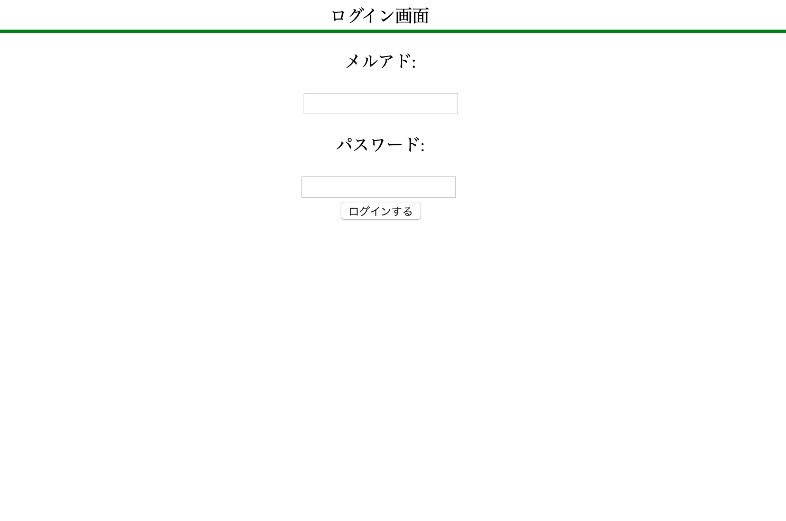

作成するのに必要な知識

1.
2.
3.
4.
5.
6.
7.
8.
9.
10.
11.
12.
13.
14.
15.

回答

 | page-login.php

 | <html>
 | <head><title>ログイン画面</title></head>
 | <body>

 | <p style="border-bottom: solid;border-bottom-color: green; text-align: center;">ログイン画面</p>

 | <form action="" method="post" style = "text-align: center;">
 | <p>メルアド:</p>
 | <input type="text" name="mail">
 | <p>パスワード:</p>
 | <input type="text" name="pass">
 | </textarea><br>
 | <input type="submit" name="btn1" value="ログインする"/>
 | </form>

 | </body>
 | </html>

テーブル作成
問題

 | テーブルを作成する。
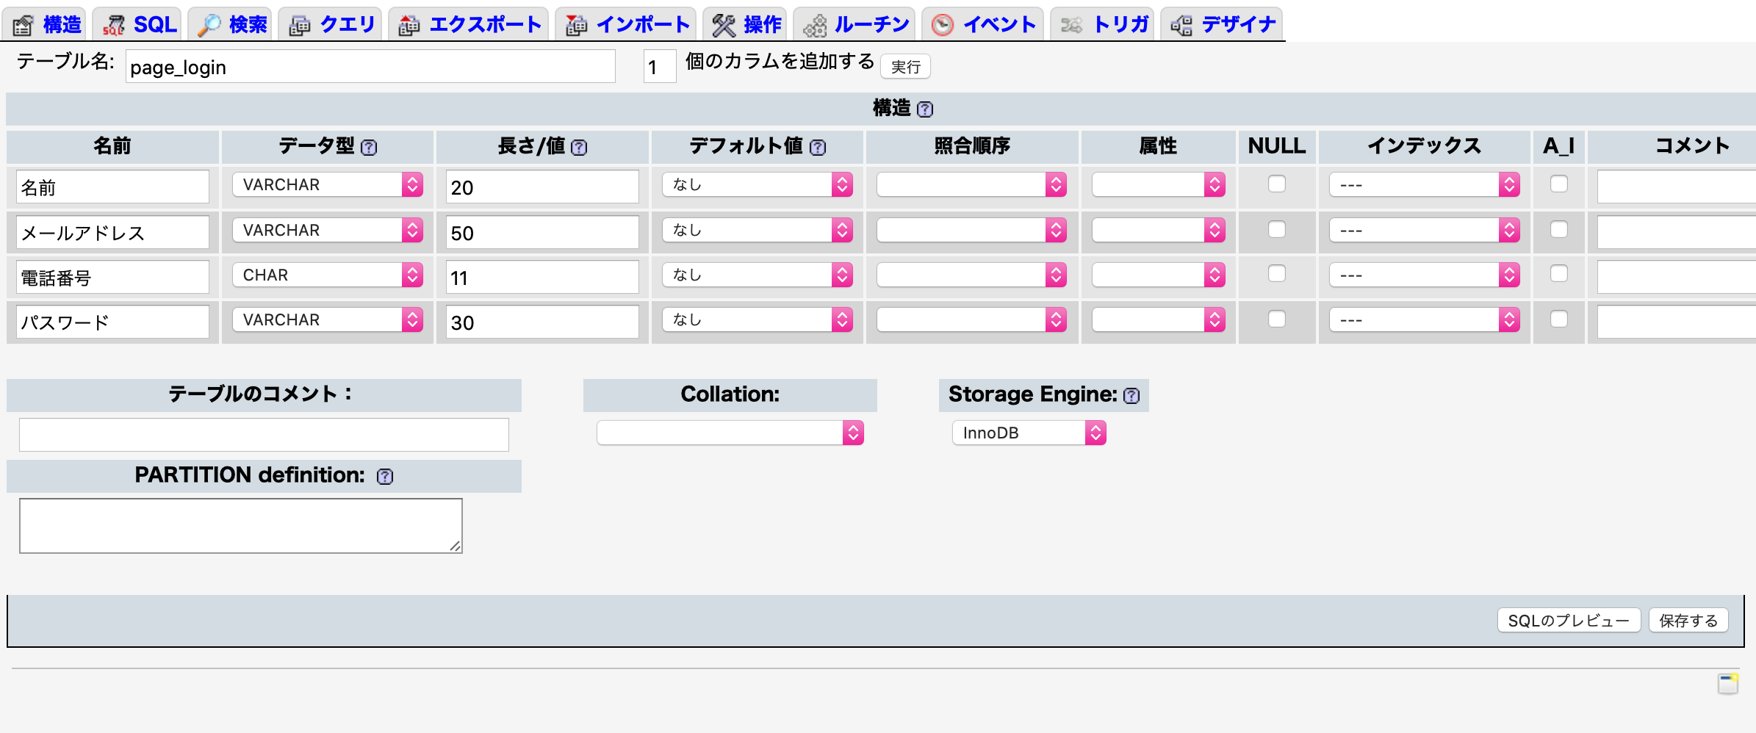

作成するのに必要な知識

1.
2.
3.
4.
5.
6.
7.
8.
9.
10.
11.
12.
13.
14.
15.

回答

 |  | phpMyAdminで以下のテーブルを作成する

 |  | テーブル名: page_login

 |  | 列名 | 名前 | メールアドレス | 電話番号 | パスワード
 |  | 型(文字数) | varcher(20) | varcher(50) | cher(11) | varcher(30)

ログイン完了
問題

 | SQLのデータベースと繋げてログイン画面を作成する。

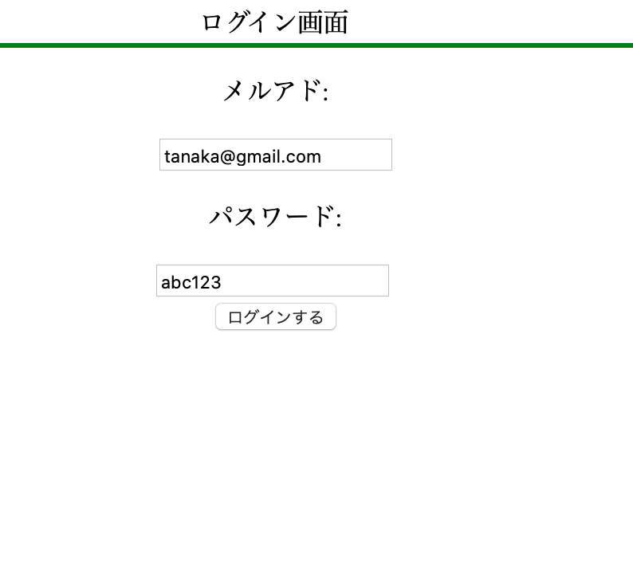


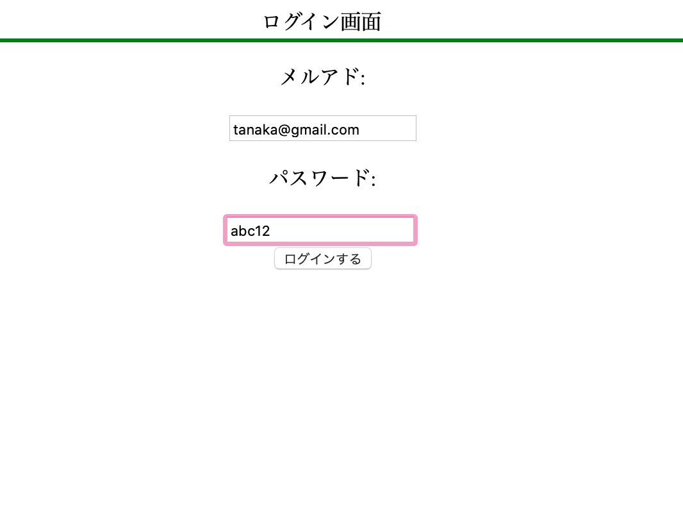


作成するのに必要な知識

1. | continue文
2. | break文
3.
4.
5.
6.
7.
8.
9.
10.
11.
12.
13.
14.
15.

回答

 | page-login.php

 | <html>
 | <head><title>ログイン画面</title></head>
 | <body>

 | <p style="border-bottom: solid;border-bottom-color: green; text-align: center;">ログイン画面</p>

 | <form action="" method="post" style = "text-align: center;">
 | <p>メルアド:</p>
 | <input type="text" name="mail">
 | <p>パスワード:</p>
 | <input type="text" name="pass">
 | </textarea><br>
 | <input type="submit" name="btn1" value="ログインする"/>
 | </form>

 | </body>
 | </html>

 | page-login-result.php

 | <?php

 | $mail = $_POST["mail"];
 | $pass = $_POST["pass"];

 | $results = $wpdb->get_results("SELECT 名前, メールアドレス, パスワード FROM page_login");

 | $turn = 1;

 | foreach ($results as $row) {

 | if ($row->メールアドレス == $mail && $row->パスワード == $pass) {

 | echo $row->名前."さんでログインしました。";
 | $turn = 1;
 | break;

 | }

 | else {

 | $turn = 2;
 | continue;

 | }
 | }

 | if($turn == 2) { // DBの中になかった場合

 | echo "ログインできません。";
 | }

 | ?>

新規登録画面
問題

 | 新規登録画面の作成を行う。

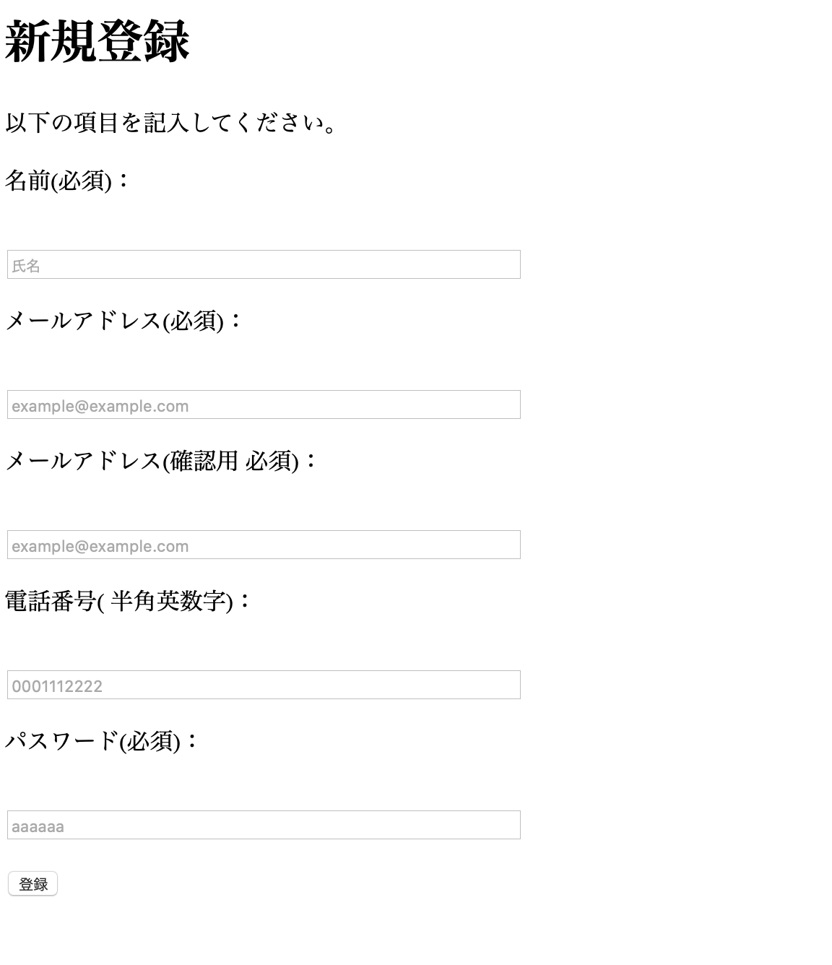

作成するのに必要な知識

1.
2.
3.
4.
5.
6.
7.
8.
9.
10.
11.
12.
13.
14.
15.

回答

 | page-newuser.php

 | <!DOCTYPE html>
 | <html>

 | <head>
 | <meta http-equiv="Content-Type" content="text/html; charset=utf-8" />

 | <h1>新規登録</h1>
 | <p>以下の項目を記入してください。</p>
 | </head>
 | <body>

 | <form action= "http://xd117075.wp.xdomain.jp/newuser-result/" method="post">
 | <p>名前(必須)：</p><br>
 | <input type="text" name="nam" size="50" placeholder="氏名" value="" /><br>

 | <p>メールアドレス(必須)：</p><br>
 | <input type="text" name="mail" size="50" placeholder="example@example.com" value="" /><br>

 | <p>メールアドレス(確認用 必須)：</p><br>
 | <input type="text" name="mail2" size="50" placeholder="example@example.com" value="" /><br>

 | <p>電話番号( 半角英数字)：</p><br>
 | <input type="text" name="phone" size="50" placeholder="0001112222" value="" /><br>

 | <p>パスワード(必須)：</p><br>
 | <input type="text" name="pass" size="50" placeholder="aaaaaa" value="" /><br>
 | <br>

 | <input type="submit" value="登録" />

 | </form>

 | </body>
 | </html>

登録完了

問題

 | 新規登録画面で登録した結果の画面を表示する。
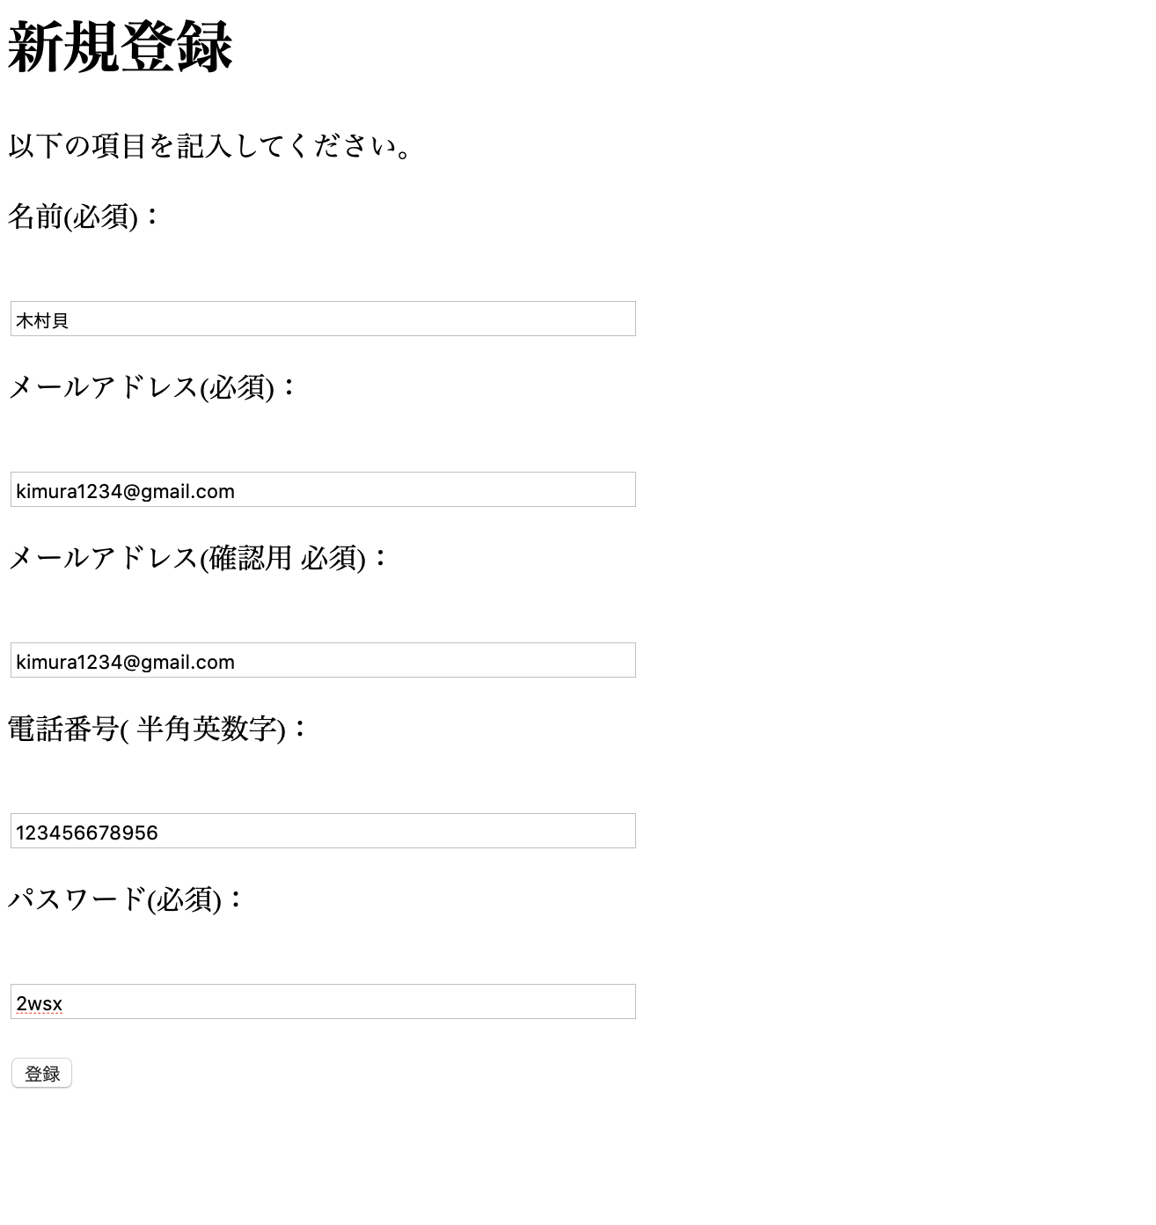

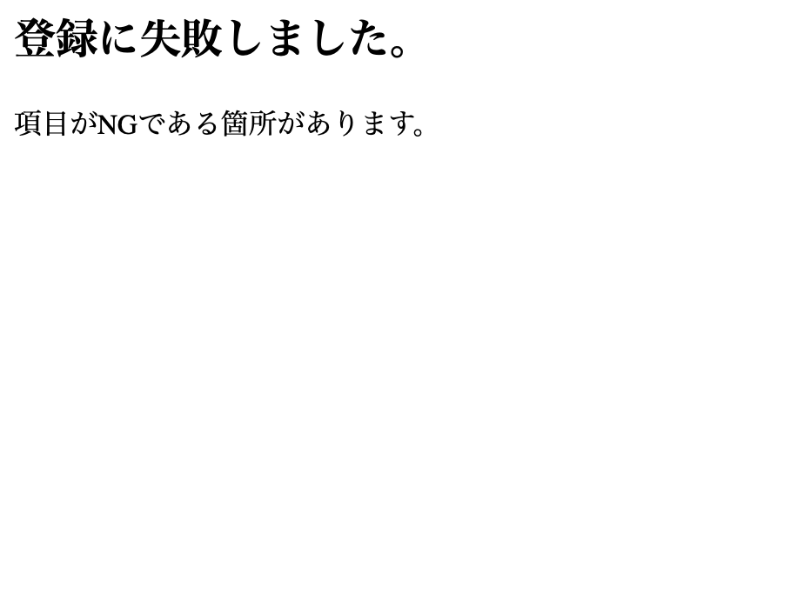

作成するのに必要な知識

1.
2.
3.
4.
5.
6.
7.
8.
9.
10.
11.
12.
13.
14.
15.

回答

 | page-newuser-result.php

 | <?php
 | mb_language("Japanese");
 | mb_internal_encoding("UTF-8");

 | $nam = $_POST['nam'];
 | $phone = $_POST['phone'];
 | $mail = $_POST['mail'];
 | $mail2 = $_POST['mail2'];
 | $pass = $_POST['pass'];

 | if(errCheck($nam, $mail, $mail2, $phone, $pass)) {

 | echo "情報を登録しました。登録したメールアドレスとパスワードでログインしてください。";

 | $res = $wpdb->insert(
 | 'page_login',
 | array(
 | '名前' => $nam,
 | 'メールアドレス' => $mail,
 | '電話番号' => $phone,
 | 'パスワード' => $pass),
 | array(
 | '%s',
 | '%s',
 | '%s',
 | '%s'));

 | }else {

 | echo "<h2>登録に失敗しました。</h2>";
 | echo "<p>項目がNGである箇所があります。</p>";

 | }

 | function errCheck($name_e,$mail_e, $mail2_e, $phone_e, $pass_e) {

 | $pattern = '/@/';

 | if (preg_match( $pattern, $mail_e)){

 | if($name_e == ""){
 | return false;
 | }
 | if($phone_e == "") {
 | return false;
 | }
 | if($mail_e != $mail2_e ) {
 | return false;
 | }
 | if($pass_e == "") {
 | return false;
 | }

 | return true;
 | }
 | return false;
 | }
 | ?>

新規画面後にログイン
問題

 | 新規登録画面で登録した結果の画面を表示する

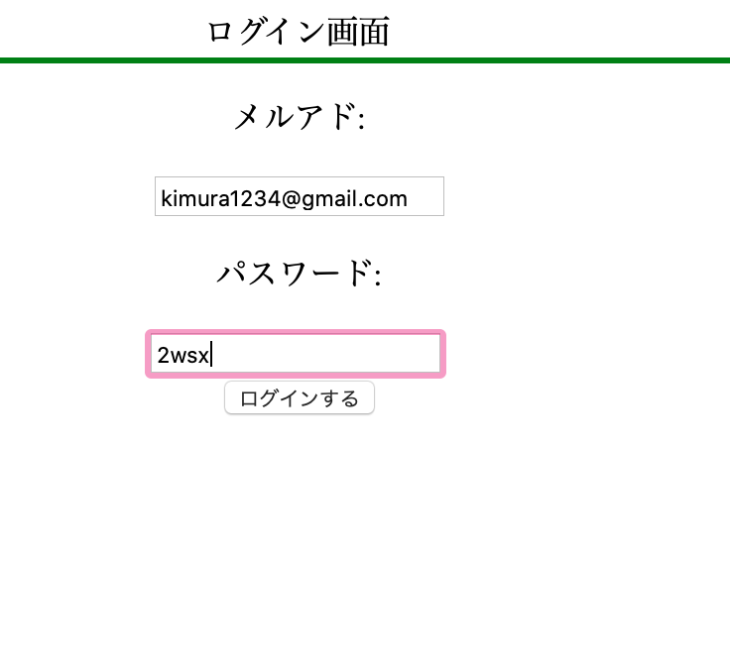


作成するのに必要な知識

1.
2.
3.
4.
5.
6.
7.
8.
9.
10.
11.
12.
13.
14.
15.

回答

